DECORATIVE PRICE LIST
 |  |  | Tamás Pintér Sales Executive of MAX-FLIZ Hungary , Slovakia , Spain mobil: +36 30 601 0606 e-mail: tamas.pinter@maxfliz.pl website: https://max-light.com |  |  |  |  | 2026 JULY
FAMILY | ITEM NO | NAME | DESCRIPTION | € NET PRICE | JAVASOLT BRUTTÓ FOGYASZTÓI HUF ÁR | EAN | IP | LIGHT SOURCE | CATEGORY
AKIKO P0467 | P0467 | MAXLIGHT P0467 PENDANT LAMP AKIKO | Moc/Power: 16W LED, 1280 LM, CRI 80+, 3000K H: 150 cm, Ø: 20 cm, h: 30 cm Wykończenie/Detail finishing: czarne/black Materiał/Material: metal, szkło mleczne/metal, opal glass Zawiera zasilacz LED /LED driver included | 153 € | 77,724 HUF | 5903351012461 | IP20 | LED | PENDANT
AKIKO P0468 | P0468 | MAXLIGHT P0468 PENDANT LAMP AKIKO | Moc/Power: 23W LED, 1840 LM, CRI 80+, 3000K H: 180 cm, Ø: 20 cm, h: 45 cm Wykończenie/Detail finishing: czarne/black Materiał/Material: metal, szkło mleczne/metal, opal glass Zawiera zasilacz LED /LED driver included | 192 € | 97,536 HUF | 5903351012478 | IP20 | LED | PENDANT
ALEXIA P0638D | P0638D | MAXLIGHT P0638D PENDANT LAMP ALEXIA 45W | Moc/Power: 45W LED 2889LM, 3000K Ø: 74 cm, H: 180 cm Wykończenie/Detail finishing: złote/gold Materiał/Material/: metal/akryl, metal/acrylic Zawiera zasilacz LED /LED driver included | 1,684 € | 855,472 HUF | 5903351025270 | IP20 | LED | PENDANT
ALEXIA W0406D | W0406D | MAXLIGHT W0406D WALL LAMP ALEXIA 15W | Moc/Power: 15W LED 963LM, 3000K Ø: 40 cm, D: 8 cm Wykończenie/Detail finishing: złote/gold Materiał/Material/: metal/akryl, metal/acrylic Zawiera zasilacz LED /LED driver included | 501 € | 254,508 HUF | 5903351025188 | IP21 | LED | WALL LAMP
ALLURE P0541 | P0541 | MAXLIGHT P0541 PENDANT LAMP ALLURE | Moc/Power: 14 x 3W LED 3000K 1555LM Ø: 60 cm, H: 105 cm Wykończenie/Detail finishing: złoty matowy/matt gold Materiał/Material/: metal/szkło, metal/glass Zawiera zasilacz LED /LED driver included | 889 € | 451,612 HUF | 5903351013383 | IP20 | LED | PENDANT
ALLURE P0643 | P0643 | MAXLIGHT P0643 PENDANT LAMP ALLURE 51W | Moc/Power: 51W LED 3000K 815LM L: 92 cm, W: 43 cm, H: 80 cm Wykończenie/Detail finishing: złoty matowy/matt gold Materiał/Material/: metal/szkło, metal/glass Zawiera zasilacz LED /LED driver included | 654 € | 332,232 HUF | 5903351025065 | IP20 | LED | PENDANT
ALLURE W0354 | W0354 | MAXLIGHT W0354 WALL LAMP ALLURE 10L | Moc/Power: 10 x 4,3W LED 3000K 1450 LM L: 122 cm, H:47 cm, D: 15 cm Wykończenie/Detail finishing: złoty matowy/matt gold Materiał/Material/: metal/szkło, metal/glass Zawiera zasilacz LED /LED driver included" | 482 € | 244,856 HUF | 5903351013352 | IP20 | LED | WALL LAMP
ALLURE W0355 | W0355 | MAXLIGHT W0355 WALL LAMP ALLURE 1L CHAMPAGNE GLASS | Moc/Power: 1 x 5W LED 3000K 190LM Ø : 28 cm, D: 11 cm Wykończenie/Detail finishing: złoty matowy/matt gold Materiał/Material/: metal/szkło, metal/glass Zawiera zasilacz LED /LED driver included | 105 € | 53,340 HUF | 5903351013369 | IP20 | LED | WALL LAMP
ALLURE W0356 | W0356 | MAXLIGHT W0356 WALL LAMP ALLURE 1L CLEAR GLASS | Moc/Power: 1 x 5W LED 3000K 190LM Ø :28 cm, D: 11 cm Wykończenie/Detail finishing: złoty matowy/matt gold Materiał/Material/: metal/szkło, metal/glass Zawiera zasilacz LED /LED driver included | 105 € | 53,340 HUF | 5903351013376 | IP20 | LED | WALL LAMP
ALLURE W0357 | W0357 | MAXLIGHT W0357 WALL LAMP ALLURE 5L | Moc/Power: 5 x 5W LED 3000K 850 LM L: 55 cm, H: 30 cm D: 15 cm Wykończenie/Detail finishing: złoty matowy/matt gold Materiał/Material/: metal/szkło, metal/glass Zawiera zasilacz LED /LED driver included | 248 € | 125,984 HUF | 5903351013390 | IP20 | LED | WALL LAMP
AMALFI P0577 | P0577 | MAXLIGHT P0577 PENDANT LAMP AMALFI I NATURAL | Moc/Power: 1 x max 15W E27 Ø: 45 cm, H: max 165 cm Wykończenie/Detail finishing: białe/white Materiał/Material/: pleciony papier/weaved paper Nie zawiera żarówek/bulb not included | 56 € | 28,448 HUF | 5903351013253 | IP20 | E27 | PENDANT
AMALFI P0578 | P0578 | MAXLIGHT P0578 PENDANT LAMP AMALFI II NATURAL | Moc/Power: 1 x max 15W E27 Ø: 45 cm, H: max 165 cm Wykończenie/Detail finishing: białe/white Materiał/Material/: pleciony papier/weaved paper Nie zawiera żarówek/bulb not included | 75 € | 38,100 HUF | 5903351013246 | IP20 | E27 | PENDANT
AMALFI P0579 | P0579 | MAXLIGHT P0579 PENDANT LAMP AMALFI I BLACK | Moc/Power: 1 x max 15W E27 Ø: 45 cm, H: max 165 cm Wykończenie/Detail finishing: czarne/black Materiał/Material/: pleciony papier/weaved paper Nie zawiera żarówek/bulb not included | 56 € | 28,448 HUF | 5903351013260 | IP20 | E27 | PENDANT
AMALFI P0580 | P0580 | MAXLIGHT P0580 PENDANT LAMP AMALFI II BLACK | Moc/Power: 1 x max 15W E27 Ø: 45 cm, H: max 165 cm Wykończenie/Detail finishing: czarne/black Materiał/Material/: pleciony papier/weaved paper Nie zawiera żarówek/bulb not included | 74 € | 37,592 HUF | 5903351013277 | IP20 | E27 | PENDANT
AMOR W0418 | W0418 | MAXLIGHT W0418 WALL LAMP AMOR 12W, IP44 | Moc/Power: 12W LED 1120LM, 3000K W: 9 cm, D: 6,7 cm, H: 61 cm Wykończenie/Detail finishing: złote/gold Materiał/Material/: metal/trawertyn, metal/travertine Zawiera zasilacz LED /LED driver included | 87 € | 44,196 HUF | 5903351025102 | IP44 | LED | WALL LAMP
AMSTERDAM C0059 | C0059 | MAXLIGHT C0059 CEILING AMSTERDAM 80 cm | Moc/Power: 8 x 40W E14 230V H: 55 cm, Ø 80 cm Wykończenie/Detail finishing: chrom/chrome Materiał/Material/: metal, szkło, tkanina, akryl/metal, glass, fabric, acrylic Nie zawierażarówek/bulbs excluded | 770 € | 391,160 HUF | 5903351000031 | IP20 | E14 | PENDANT
AQUA IP65 H0045 | H0045 | MAXLIGHT H0045 RECESSED AQUA IP65 ROUND CHROME | Moc/Power: 1 x 35W GU5.3 12V, IP65 H: 3,8 cm, Ø: 8,5 cm Otwór montażowy Ø/Mounting hole: 7 cm Wykończenie/Detail finishing: chrom/chrome Materiał/Material: metal, szkło/metal, glass Nie zawiera żarówek/bulbs excluded | 15 € | 7,620 HUF | 5903351004183 | IP65 | GU5,3 | RECESSED
ARNE W0369 | W0369 | MAXLIGHT W0369 WALL LAMP ARNE 60CM 10W IP44 3000K | Moc/Power: 1 x 10W LED 650LM 3000K L: 60 cm, H: 45 cm, D: 7,2 cm Wykończenie/Detail finishing: czarne /black Materiał/Material/: aluminium + akryl/aluminium + acrylic Zawiera zasilacz LED /LED driver included" | 101 € | 51,308 HUF | 5903351023153 | IP44 | LED | WALL LAMP
ARNE W0370 | W0370 | MAXLIGHT W0370 WALL LAMP ARNE 90CM 15W IP44 3000K | Moc/Power: 1 x 15W LED 960LM 3000K L: 90 cm, H: 45 cm, D: 7,2 cm Wykończenie/Detail finishing: czarne /black Materiał/Material/: aluminium + akryl/aluminium + acrylic Zawiera zasilacz LED /LED driver included" | 115 € | 58,420 HUF | 5903351023160 | IP44 | LED | WALL LAMP
ARTU C0106 | C0106 | MAXLIGHT C0106 CEILING LAMP ARTU | Moc/Power: 1 x 15W LED 230V, 1000LM 3000K W: 10 cm, D: 10 cm, H: 10 cm Wykończenie/Detail finishing: białe/white, chrom Materiał/Material: metal/ metal Kąt świecenia/beam angle: 35° LED w komplecie/LED included 3000K | 66 € | 33,528 HUF | 5903351000154 | IP20 | LED | CEILING
ARYA TILTED H0099 | H0099 | MAXLIGHT H0099 RECESSED MAX ARYA TILTED BLACK 8W DIMMABLE | Moc/Power: 1 x 8W LED 230V, 610 LM, CRI90 3000K H: 4,8 cm, Ø: 10,4 cm, Wykończenie/Detail finishing: czarne/black Zasilacz + LED ściemnialny w komplecie/ Triac dimmable LED + driver included nie zawiera ściemniacza ściennego/ wall dimmer not included Ruchoma głowica/tilted headlight Kąt świecenia/beam angle: 35° otwór montażowy Ø/cut out Ø: 9,2 cm | 53 € | 26,924 HUF | 5903351006699 | IP20 | LED | RECESSED
ATOM W0351 | W0351 | MAXLIGHT W0351 WALL LAMP ATOM | Moc/Power: 1 x 5W+5W LED 3000K 767LM L: 8 cm, H: 28 cm Wykończenie/Detail finishing: czarne/black Materiał/Material/: metal/iron Zawiera zasilacz LED /LED driver included" | 106 € | 53,848 HUF | 5903351011273 | IP20 | LED | WALL LAMP
BARRO C0036 | C0036 | MAXLIGHT C0036 CEILING LAMP BARRO I WHITE | Moc/Power: 1 x 50W GU10 230V W: 14 cm, D: 6,5 cm, H: 15 cm, Wykończenie/Detail finishing: białe/white Materiał/Material: metal/ metal Nie zawiera żarówek/bulbs excluded | 36 € | 18,288 HUF | 5903351000307 | IP20 | GU10 | CEILING
BASIC ROUND C0067 | C0067 | MAXLIGHT C0067 CEILING LAMP BASIC ROUND WHITE | Moc/Power: 1 x 50W GU10 230V H: 12,5 cm , Ø: 9,5 cm, Wykończenie/Detail finishing: białe/white mat Materiał/Material: metal/metal Nie zawiera żarówek/bulbs excluded | 20 € | 10,160 HUF | 5903351000345 | IP20 | GU10 | CEILING
BASIC ROUND C0068 | C0068 | MAXLIGHT C0068 CEILING LAMP BASIC ROUND BLACK | Moc/Power: 1 x 50W GU10 230V H: 12,5 cm, Ø: 9,5 cm, Wykończenie/Detail finishing: czarne/black mat Materiał/Material: metal/metal Nie zawiera żarówek/bulbs excluded | 20 € | 10,160 HUF | 5903351000338 | IP20 | GU10 | CEILING
BASIC ROUND C0085 | C0085 | MAXLIGHT C0085 CEILING LAMP BASIC ROUND WHITE PODWÓJNA | Moc/Power: 2 x 50W GU10 230V W: 17,5, D: 9,5 cm, H: 12,5 cm , Wykończenie/Detail finishing: white/białe mat Materiał/Material: metal/metal Nie zawiera żarówek/bulbs excluded | 46 € | 23,368 HUF | 5903351000383 | IP20 | GU10 | CEILING
BASIC ROUND C0086 | C0086 | MAXLIGHT C0086 CEILING LAMP BASIC ROUND BLACK PODWÓJNA | Moc/Power: 2 x 50W GU10 230V W: 17,5, D: 9,5 cm, H: 12,5 cm, Wykończenie/Detail finishing: czarne/black mat Materiał/Material: metal/metal Nie zawiera żarówek/bulbs excluded | 46 € | 23,368 HUF | 5903351000390 | IP20 | GU10 | CEILING
BASIC SQUARE C0070 | C0070 | MAXLIGHT C0070 CEILING LAMP BASIC SQUARE WHITE | Moc/Power: 1 x 50W GU10 230V W: 9,5 , D: 9,5 cm, H: 12,5 cm , Wykończenie/Detail finishing: białe/white mat Materiał/Material: metal/metal Nie zawiera żarówek/bulbs excluded | 26 € | 13,208 HUF | 5903351000369 | IP20 | GU10 | CEILING
BASIC SQUARE C0071 | C0071 | MAXLIGHT C0071 CEILING LAMP BASIC SQUARE BLACK | Moc/Power: 1 x 50W GU10 230V W: 9,5 , D: 9,5 cm, H: 12,5 cm, Wykończenie/Detail finishing: czarne/black mat Materiał/Material: metal/metal Nie zawiera żarówek/bulbs excluded | 26 € | 13,208 HUF | 5903351000352 | IP20 | GU10 | CEILING
BASIC SQUARE C0088 | C0088 | MAXLIGHT C0088 CEILING LAMP BASIC SQUARE WHITE PODWÓJNA | Moc/Power: 2 x 50W GU10 230V W: 19,5 , D: 9,5 cm, H: 12,5 cm, Wykończenie/Detail finishing: białe/white Materiał/Material: metal/metal Nie zawiera żarówek/bulbs excluded | 52 € | 26,416 HUF | 5903351000413 | IP20 | GU10 | CEILING
BASIC SQUARE C0089 | C0089 | MAXLIGHT C0089 CEILING LAMP BASIC SQUARE BLACK PODWÓJNA | Moc/Power: 2 x 50W GU10 230V W: 19,5 , D: 9,5 cm, H: 12,5 cm, Wykończenie/Detail finishing: czarne/black Materiał/Material: metal/metal Nie zawiera żarówek/bulbs excluded | 52 € | 26,416 HUF | 5903351000666 | IP20 | GU10 | CEILING
BELLATRIX H0114 | H0114 | MAXLIGHT H0114 RECESSED BELLATRIX BATH BLACK IP54 - WITHOUT LED MODULE | Oprawa IP54 do zastosowania z modułem świetlnym LED H0112 H: 4,4-8,0 cm (z modułem: 8,0 cm), Ø: 8,5 cm Otwór montażowy/mounting hole: Ø: 7,7 cm Wykończenie/Detail finishing: czarne/black Materiał/Material: metal, szkło Nie zawiera źródła światła/light sources excluded | 16 € | 8,128 HUF | 5903351010801 | IP54 | LED | RECESSED
BELLATRIX H0115 | H0115 | MAXLIGHT H0115 RECESSED BELLATRIX SIDE WHITE - WITHOUT LED MODULEH0112 | Oprawa do zastosowania z modułem świetlnym H0112 H: 4,8-7,8 cm (z modułem: 7,8 cm), Ø: 9,8 cm Otwór montażowy/mounting hole: Ø: 9,0 cm Wykończenie/Detail finishing: białe/white Materiał/Material: metal Nie zawiera źródła światła/light sources excluded | 14 € | 7,112 HUF | 5903351010832 | IP20 | LED | RECESSED
BELLATRIX H0116 | H0116 | MAXLIGHT H0116 RECESSED BELLATRIX SIDE BLACK - WITHOUT LED MODULEH0112 | Oprawa do zastosowania z modułem świetlnym H0112 H: 4,8-7,8 cm (z modułem: 7,8 cm), Ø: 9,8 cm Otwór montażowy/mounting hole: Ø: 9,0 cm Wykończenie/Detail finishing: czarne/black Materiał/Material: metal Nie zawiera źródła światła/light sources excluded | 14 € | 7,112 HUF | 5903351010849 | IP20 | LED | RECESSED
BELLATRIX H0118 | H0118 | MAXLIGHT H0118 RECESSED BELLATRIX TILTED BLACK - WITHOUT LED MODULEH0112 | Oprawa do zastosowania z modułem świetlnym H0112 H: 2,5-6,6 cm (z modułem: 6,6 cm), Ø: 10,5 cm Otwór montażowy/mounting hole: Ø: 9,0 cm Wykończenie/Detail finishing: czarne/black Materiał/Material: metal Nie zawiera źródła światła/light sources excluded | 14 € | 7,112 HUF | 5903351010863 | IP20 | LED | RECESSED
BELLMOND P0565 | P0565 | MAXLIGHT P0565 PENDANT LAMP BELLMOND BLACK&GREY | Moc/Power: 21W LED 3000K 1058 LM L: 60 cm, W: 53 cm, H: max 200 cm Wykończenie/Detail finishing: czarne + szare/black+grey Materiał/Material:filc/felt | 327 € | 166,116 HUF | 5903351011877 | IP20 | LED | PENDANT
BLACK W0188 | W0188 | MAXLIGHT W0188 WALL LAMP BLACK | Moc/Power: 1 x 60W E27 230V W: 12 cm, D: 32 cm, H: 17 cm Wykończenie/Detail finishing: czarne,białe/ black,white Materiał/Material: metal / metal Nie zawiera żarówek/bulbs excluded | 50 € | 25,400 HUF | 5903351000789 | IP20 | E27 | WALL LAMP
BORA P0591 | P0591 | MAXLIGHT P0591 PENDANT LAMP BORA A | Moc/Power: 1 x 10W LED 3000K 621LM Ø: 22 cm, H: max 180 cm Wykończenie/Detail finishing: czarny+złoty/black+gold Materiał/Material/: metal/szkło, metal/glass Zawiera zasilacz LED /LED driver included | 161 € | 81,788 HUF | 5903351013130 | IP20 | LED | PENDANT
BORA P0592 | P0592 | MAXLIGHT P0592 PENDANT LAMP BORA B | Moc/Power: 1 x 28W LED 3000K 1630LM Ø: 22 cm, H: max 240 cm Wykończenie/Detail finishing: czarny+złoty/black+gold Materiał/Material/: metal/szkło, metal/glass Zawiera zasilacz LED /LED driver included | 209 € | 106,172 HUF | 5903351013147 | IP20 | LED | PENDANT
BORA P0593 | P0593 | MAXLIGHT P0593 PENDANT LAMP BORA C | Moc/Power: 1 x 29W LED 3000K 1674LM L: 126 cm, H: max 133 cm Wykończenie/Detail finishing: czarny+złoty/black+gold Materiał/Material/: metal/szkło, metal/glass Zawiera zasilacz LED /LED driver included" | 248 € | 125,984 HUF | 5903351013154 | IP20 | LED | PENDANT
CAMPANILA P0510 | P0510 | MAXLIGHT P0510 PENDANT LAMP CAMPANILA CHAMPAGNE GLASS | Moc/Power: 1 x max 40W E27 230V Φ: 10 cm, H: max 150 cm Wykończenie/Detail finishing: mosiądz/brass Materiał/Material/: metal/szkło, metal/glass Nie zawiera żarówek/ bulbs excludes | 83 € | 42,164 HUF | 5903351012683 | IP20 | E27 | PENDANT
CAMPANILA P0511 | P0511 | MAXLIGHT P0511 PENDANT LAMP CAMPANILA SMOKY GLASS | Moc/Power: 1 x max 40W E27 230V Φ: 10 cm, H: max 150 cm Wykończenie/Detail finishing: mosiądz/brass Materiał/Material/: metal/szkło, metal/glass Nie zawiera żarówek/ bulbs excludes" | 83 € | 42,164 HUF | 5903351012690 | IP20 | E27 | PENDANT
CAMPANILA W0332 | W0332 | MAXLIGHT W0332 WALL LAMP CAMPANILA CHAMPAGNE GLASS | Moc/Power: 1 x max 40W E27 230V Φ: 10 cm, H:56 cm Wykończenie/Detail finishing: mosiądz/brass Materiał/Material/: metal/szkło, metal/glass Nie zawiera żarówek/ bulbs excludes" | 121 € | 61,468 HUF | 5903351012706 | IP20 | E27 | WALL LAMP
CAMPANILA W0333 | W0333 | MAXLIGHT W0333 WALL LAMP CAMPANILA SMOKY GLASS | Moc/Power: 1 x max 40W E27 230V Φ: 10 cm, H:56 cm Wykończenie/Detail finishing: mosiądz/brass Materiał/Material/: metal/szkło, metal/glass Nie zawiera żarówek/ bulbs excludes" | 121 € | 61,468 HUF | 5903351012713 | IP20 | E27 | WALL LAMP
CANDY P0619 | P0619 | MAXLIGHT P0619 PENDANT LAMP CANDY 20W | Moc/Power: 10W LED, 1300 LM 2800K H: max 150 cm, Ø:: 12 cm, Wykończenie/Detail finishing: złote/gold Materiał/Material: metal+szkło/metal+glass LED w komplecie/LED included | 116 € | 58,928 HUF | 5903351024204 | IP20 | LED | PENDANT
CANDY P0620 | P0620 | MAXLIGHT P0620 PENDANT LAMP CANDY 33W | Moc/Power: 33W LED, 2100 LM 2800K H: max 150 cm, Ø:: 12 cm, L:90 cm Wykończenie/Detail finishing: złote/gold Materiał/Material: metal+szkło/metal+glass LED w komplecie/LED included | 161 € | 81,788 HUF | 5903351024211 | IP20 | LED | PENDANT
CARBON P0567 | P0567 | MAXLIGHT P0567 PENDANT LAMP CARBON BLACK&GREY | Moc/Power: 8W LED 3000K 420LM L: 55 cm, W: 50 cm, H: max 220 cm Wykończenie/Detail finishing: czarne+szare/black+grey Materiał/Material:filc/felt | 192 € | 97,536 HUF | 5903351011884 | IP20 | LED | PENDANT
CARBON P0568 | P0568 | MAXLIGHT P0568 PENDANT LAMP CARBON CREAM&GREY | Moc/Power: 8W LED 3000K 420LM L: 55 cm, W: 50 cm, H: max 220 cm Wykończenie/Detail finishing: kremowe+szare/cream+grey Materiał/Material:filc/felt | 192 € | 97,536 HUF | 5903351012058 | IP20 | LED | PENDANT
CARBON P0569 | P0569 | MAXLIGHT P0569 PENDANT LAMP CARBON EARTH YELLOW&GREY | Moc/Power: 8W LED 3000K 420LM L: 55 cm, W: 50 cm, H: max 220 cm Wykończenie/Detail finishing: żółty+szare/earth yellow+grey Materiał/Material:filc/felt | 192 € | 97,536 HUF | 5903351012065 | IP20 | LED | PENDANT
CAYENNE P0604D | P0604D | MAXLIGHT P0604D PENDANT LAMP CAYENNE 3 | Moc/Power: 130W LED, 3966 LM 3000K H: max 180 cm, Ø: 2 x 94 cm, 1 x 74 cm, Wykończenie/Detail finishing: miedź szcotkowana/brushed rose gold Materiał/Material: metal,metal LED w komplecie/LED included | 1,839 € | 934,212 HUF | 5903351023023 | IP20 | LED | PENDANT
CAYENNE P0605D | P0605D | MAXLIGHT P0605D PENDANT LAMP CAYENNE 60CM | Moc/Power: 27W LED, 1420 LM 3000K H: max 180 cm, Ø: 55 cm, Wykończenie/Detail finishing: miedź szcotkowana/brushed rose gold Materiał/Material: metal,metal LED w komplecie/LED included | 574 € | 291,592 HUF | 5903351023030 | IP20 | LED | PENDANT
CAYENNE P0606D | P0606D | MAXLIGHT P0606D PENDANT LAMP CAYENNE 80CM | Moc/Power: 37W LED, 1732 LM 3000K H: max 180 cm, Ø: 74 cm, Wykończenie/Detail finishing: miedź szcotkowana/brushed rose gold Materiał/Material: metal,metal LED w komplecie/LED included | 683 € | 346,964 HUF | 5903351023047 | IP20 | LED | PENDANT
CHARLOTTE P0109 | P0109 | MAXLIGHT P0109 PENDANT LAMP CHARLOTTE 70 cm | Moc/Power: 6 x 40W E14 230V H: max 130 cm, Ø: 70 cm, abażur/shade Ø : 12-16 cm, H: 18 cm, Wykończenie/Detail finishing:chrom/chrome Materiał/Material: metal, szkło, tkanina/metal, glass, fabric Nie zawiera żarówek/bulbs excluded | 667 € | 338,836 HUF | 5903351001359 | IP20 | E14 | PENDANT
CHARLOTTE P0110 | P0110 | MAXLIGHT P0110 PENDANT LAMP CHARLOTTE 75 cm | Moc/Power: 8 x 40W E14 230V H: max 130 cm, Ø: 75 cm, abażur/shade Ø : 12-16 cm, H: 18cm, Wykończenie/Detail finishing:chrom/chrome Materiał/Material/: metal, szkło, tkanina/metal, glass, fabric Nie zawiera żarówek/bulbs excluded | 815 € | 414,020 HUF | 5903351001366 | IP20 | E14 | PENDANT
CHARLOTTE W0067 | W0067 | MAXLIGHT W0067 WALL LAMP CHARLOTTE | Moc/Power: 1 x 40W E14 230V W: 16 cm, D: 26 cm, H: 41 cm, abażur/shade Ø : 12/16 cm, H: 18 cm, Wykończenie/Detail finishing:chrom/chrome Materiał/Material/: metal, szkło, tkanina/metal, glass, fabric Nie zawiera żarówek/bulbs excluded | 233 € | 118,364 HUF | 5903351001373 | IP20 | E14 | WALL LAMP
CHARON C0207 | C0207 | MAXLIGHT C0207 CEILING LAMP CHARON WHITE IP65 | Moc/Power: 1 x 12W LED 230V, 1056 LM, CRI 90+, 3000K, IP65 H: 3,0 cm, Ø: 12,8 cm, Wykończenie/Detail finishing: biały/white mat Materiał/Material: metal, szkło/ metal, glass LED w komplecie/LED included 3000K Kąt świecenia/beam angle: 30° | 92 € | 46,736 HUF | 5903351010917 | IP65 | LED | CEILING
CHARON C0208 | C0208 | MAXLIGHT C0208 CEILING LAMP CHARON BLACK IP65 | Moc/Power: 1 x 12W LED 230V, 1056 LM, CRI 90+, 3000K, IP65 H: 3,0 cm, Ø: 12,8 cm, Wykończenie/Detail finishing: czarny/black mat Materiał/Material: metal, szkło/ metal, glass LED w komplecie/LED included 3000K Kąt świecenia/beam angle: 30° | 92 € | 46,736 HUF | 5903351010924 | IP65 | LED | CEILING
CHARON S0013 | S0013 | MAXLIGHT S0013 TRACK LIGHT CHARON WHITE | Moc/Power: 1 x 15W LED 230V, 1327 LM, CRI 90+, 3000K W: 11,3 cm, D: 3,7 cm, H: 14,8 cm, Ø: 10,2 cm, Wykończenie/Detail finishing: białe/white Materiał/Material: metal/ metal Kąt świecenia/beam angle: 38° adaptor 3-fazowy/3-phases adaptor Transformator w komplecie/ trafo included | 94 € | 47,752 HUF | 5903351010894 | IP20 | LED | SZYNOWA
CHIP C0163 | C0163 | MAXLIGHT C0163 CEILING LAMP CHIP BLACK 4000K 8W | Moc/Power: 1 x 8W LED 230V, 920 LM, CRI 80 4000K H: 10 cm Ø: 7 cm, Wykończenie/Detail finishing: czarne/black Materiał/Material:metal/metal LED w komplecie/LED included 4000K Kąt świecenia/beam angle: 40° | 17 € | 8,636 HUF | 5903351003773 | IP20 | LED | CEILING
COFFEE P0372 | P0372 | MAXLIGHT P0372 PENDANT LAMP COFFEE BLACK SMALL | Moc/Power: 1 x 7W LED 230V, 218 LM 3000K H: max 140 cm, Ø: 3 cm, h: 40cm Wykończenie/Detail finishing: czarne/black Materiał/Material: metal,metal LED w komplecie/LED included 3000K | 58 € | 29,464 HUF | 5903351006125 | IP20 | LED | PENDANT
COFFEE P0373 | P0373 | MAXLIGHT P0373 PENDANT LAMP COFFEE BLACK BIG | Moc/Power: 1 x 7W LED 230V, 218 LM 3000K H: max 160 cm, Ø: 3 cm, h: 60cm, Wykończenie/Detail finishing: czarne/black Materiał/Material: metal/metal LED w komplecie/LED included 3000K | 61 € | 30,988 HUF | 5903351006132 | IP20 | LED | PENDANT
COFFEE P0484 | P0484 | MAXLIGHT P0484 PENDANT LAMP COFFEE GOLD SMALL | Moc/Power: 1 x 7W LED, 218 LM 3000K H: max 140 cm, Ø: 3 cm, h: 40cm Wykończenie/Detail finishing: złote szczotkowane/ brushed gold Materiał/Material: aluminium/aluminium Kąt świecenia/beam angle: 24° Zawiera zasilacz LED/LED driver included | 91 € | 46,228 HUF | 5903351012249 | IP20 | LED | PENDANT
COFFEE P0485 | P0485 | MAXLIGHT P0485 PENDANT LAMP COFFEE GOLD BIG | Moc/Power: 1 x 7W LED, 218 LM 3000K H: max 160 cm, Ø: 3 cm, h: 60cm Wykończenie/Detail finishing: złote szczotkowane/ brushed gold Materiał/Material: aluminium/aluminium Kąt świecenia/beam angle: 24° Zawiera zasilacz LED/LED driver included | 95 € | 48,260 HUF | 5903351012263 | IP20 | LED | PENDANT
COMETSHINE P0471 | P0471 | MAXLIGHT P0471 PENDANT LAMP COMETSHINE | Moc/Power: 8W LED, 480 LM, CRI 90, 3000K H: max. 150 cm, Ø: 8,3 cm, h: 11,6 cm Wykończenie/Detail finishing: czarne+złote/black+gold Materiał/Material: aluminium, acryl/aluminium+acrylic Kąt świecenia/beam angle: 38° Zawiera zasilacz LED/LED driver included | 91 € | 46,228 HUF | 5903351011952 | IP20 | LED | PENDANT
COMETSHINE P0472 | P0472 | MAXLIGHT P0472 PENDANT LAMP COMETSHINE | Moc/Power: 8W LED, 480 LM, CRI 90, 3000K H: max. 150 cm, Ø: 9,5 cm, h: 9,5 cm Wykończenie/Detail finishing: czarne+złote/black+gold Materiał/Material: aluminium, acryl/aluminium+acrylic Kąt świecenia/beam angle: 38° Zawiera zasilacz LED/LED driver included | 91 € | 46,228 HUF | 5903351011969 | IP20 | LED | PENDANT
CONCEPT P0454 | P0454 | MAXLIGHT P0454 PENDANT LAMP CONCEPT GOLD | Moc/Power: 2 x 60W E27 230V W: 170 cm, D: 48 cm, H: 100 cm klosze: Ø 48 cm, h: 23 cm, Ø 34 cm, h: 18,5 cm, Wykończenie/Detail finishing: złote malowane/painted gold Materiał/Material: metal, kabel w oplocie/ metal, braided cable Nie zawiera żarówek/bulbs excluded | 490 € | 248,920 HUF | 5903351011693 | IP20 | E27 | PENDANT
CONCEPT P0455 | P0455 | MAXLIGHT P0455 PENDANT LAMP CONCEPT BLACK | Moc/Power: 2 x 60W E27 230V W: 170 cm, D: 48 cm, H: 100 cm klosze: Ø 48 cm, h: 23 cm, Ø 34 cm, h: 18,5 cm, Wykończenie/Detail finishing: czarne/black Materiał/Material: metal, kabel w oplocie/ metal, braided cable Nie zawiera żarówek/bulbs excluded | 447 € | 227,076 HUF | 5903351011709 | IP20 | E27 | PENDANT
CONE P0554 | P0554 | MAXLIGHT P0554 PENDANT LAMP CONE I | Moc/Power: 1 x 12W LED 3000K 650LM Φ: 17.5cm, H: max 150 cm Wykończenie/Detail finishing: czarne/black Materiał/Material/: metal+acrylic Zawiera zasilacz LED /LED driver included | 93 € | 47,244 HUF | 5903351022712 | IP20 | LED | PENDANT
CONE P0555 | P0555 | MAXLIGHT P0555 PENDANT LAMP CONE II | Moc/Power: 1 x 37W LED 3000K 2030LM Φ: 39 cm, H: max 160 cm Wykończenie/Detail finishing: czarne/black Materiał/Material/: metal+acrylic Zawiera zasilacz LED /LED driver included | 190 € | 96,520 HUF | 5903351022729 | IP20 | LED | PENDANT
CORALYS P0623D | P0623D | MAXLIGHT P0623D PENDANT LAMP CORALYS | Moc/Power: 78W LED 3000K 7000LM Φ: 80 cm, H: max 160 cm Wykończenie/Detail finishing: złote/gold Materiał/Material/: alabester Zawiera zasilacz LED /LED driver included | 2,420 € | 1,229,360 HUF | 5903351024273 | IP20 | LED | PENDANT
CYKLOP H0094 3000K | H0094 3000K | MAXLIGHT H0094 RECESSED CYKLOP WHITE IP65 | Moc/Power: 1 x 12W LED 230V, 900 LM, CRI 90, IP65 H: 4,7 cm, Ø: 9,0 cm, Kąt świecenia/beam angle: 38° Wykończenie/Detail finishing: białe/white Materiał/Material: metal, akryl/metal, acrylic LED w komplecie/LED included 3000K Ruchoma głowica/tilted headlight otwór montazowy/cut out: Ø: 8,0 cm | 47 € | 23,876 HUF | 5903351006545 | IP65 | LED | RECESSED
CYKLOP H0094 4000K | H0094 4000K | MAXLIGHT H0094 RECESSED CYKLOP WHITE IP65 | Moc/Power: 1 x 12W LED 230V, 900 LM, CRI 90, IP65 H: 4,7 cm, Ø: 9,0 cm, Kąt świecenia/beam angle: 38° Wykończenie/Detail finishing: białe/white Materiał/Material: metal, akryl/metal, acrylic LED w komplecie/LED included 4000K Ruchoma głowica/tilted headlight otwór montazowy/cut out: Ø: 8,0 cm | 47 € | 23,876 HUF | 5903351022651 | IP65 | LED | RECESSED
CYKLOP H0095 3000K | H0095 3000K | MAXLIGHT H0095 RECESSED CYKLOP BLACK IP65 | Moc/Power: 1 x 12W LED 230V, 900 LM, CRI 90, IP65 H: 4,7 cm, Ø: 9,0 cm, Kąt świecenia/beam angle: 38° Wykończenie/Detail finishing: czane/black Materiał/Material: metal, akryl/metal, acrylic LED w komplecie/LED included 3000K Ruchoma głowica/tilted headlight otwór montazowy/cut out: Ø: 8,0 cm | 47 € | 23,876 HUF | 5903351006552 | IP65 | LED | RECESSED
CYKLOP H0095 4000K | H0095 4000K | MAXLIGHT H0095 RECESSED CYKLOP BLACK IP65 | Moc/Power: 1 x 12W LED 230V, 900 LM, CRI 90, IP65 H: 4,7 cm, Ø: 9,0 cm, Kąt świecenia/beam angle: 38° Wykończenie/Detail finishing: czane/black Materiał/Material: metal, akryl/metal, acrylic LED w komplecie/LED included 4000K Ruchoma głowica/tilted headlight otwór montazowy/cut out: Ø: 8,0 cm | 47 € | 23,876 HUF | 5903351022668 | IP65 | LED | RECESSED
DALLAS W0255 | W0255 | MAXLIGHT W0255 WALL LAMP DALLAS BLACK | Moc/Power: 1 x 40W E14 230V W: 14 cm, D: 22 cm, H: 26 cm, Wykończenie/Detail finishing: czarne/black Materiał/Material: metal, błyszczące szkło mleczne/metal, shiny opal glass Nie zawiera żarówek/bulbs excluded | 135 € | 68,580 HUF | 5903351006033 | IP20 | E14 | WALL LAMP
DEEP H0069 | H0069 | MAXLIGHT H0069 RECESSED DEEP WHITE GU10 | Moc/Power: 1 x 50W GU10 12V Ø: 8,2 cm, D: 9 cm Otwór montażowy/Mounting hole: 7,8 cm Wykończenie/Detail finishing: białe/white Materiał/Material: metal Nie zawiera żarówek/bulbs excluded | 10 € | 5,080 HUF | 5903351003698 | IP20 | GU10 | RECESSED
DEEP H0111 | H0111 | MAXLIGHT H0111 RECESSED DEEP BLACK GU10 | Moc/Power: 1 x 50W GU10 230V Ø: 8,2 cm, D: 9 cm Otwór montażowy/Mounting hole: 7,8 cm Wykończenie/Detail finishing: czarne/black Materiał/Material: metal Nie zawiera żarówek/bulbs excluded | 10 € | 5,080 HUF | 5903351010290 | IP20 | GU10 | RECESSED
DEUX P0560 | P0560 | MAXLIGHT P0560 PENDANT LAMP DEUX BLACK&GREY | Moc/Power: 5W LED 3000K 482 LM L: 40 cm, W: 30 cm, H: max 190 cm Wykończenie/Detail finishing: czarne + szare/ black + grey Materiał/Material: filc/felt | 151 € | 76,708 HUF | 5903351011303 | IP20 | LED | PENDANT
DEUX W0558 | W0558 | MAXLIGHT W0558 WALL LAMP DEUX BLACK&GREY | Moc/Power: 5W LED 3000K 150LM L: 40 cm, W: 30 cm, D: 7,5 cm Wykończenie/Detail finishing: czarne+szare/black+grey Materiał/Material:filc/felt | 95 € | 48,260 HUF | 5903351011280 | IP20 | LED | WALL LAMP
DIAMANTE P0236 | P0236 | MAXLIGHT P0236 PENDANT LAMP DIAMANTE SMALL 38 cm | Moc/Power: 5 x 42W G9 230V Ø: 38 cm, H: max 135 cm Wykończenie/Detail finishing: chrom/chrome Materiał/Material: metal, szkło/metal, glass Nie zawiera żarówek/bulbs excluded | 276 € | 140,208 HUF | 5903351003971 | IP20 | G9 | PENDANT
DOT C0157 | C0157 | MAXLIGHT C0157 CEILING LAMP FORT BLACK | Moc/Power: 1 X 50W GU10 230V H: 15,5 cm, Ø: 6,5 cm Wykończenie/Detail finishing: czarne/black mat Materiał/Material: metal/ metal Nie zawiera żarówek/bulbs excluded | 43 € | 21,844 HUF | 5903351003704 | IP20 | GU10 | CEILING
DROP P0233 | P0233 | MAXLIGHT P0233 PENDANT LAMP DROP BLACK | Moc/Power: 1 x 40W E27 230V H: max 120 cm, Ø: 20 cm, Wykończenie/Detail finishing: czarne/black Materiał/Material: metal /metal Nie zawiera żarówek/bulbs excluded | 113 € | 57,404 HUF | 5903351002356 | IP20 | E27 | PENDANT
DUO C0233 | C0233 | MAXLIGHT C0233 CEILING DUO 34CM | Moc/Power: 1 x 10W LED, 3000K, 860LM Φ: 34 cm, H: 10 cm Wykończenie/Detail finishing: białe/white Materiał/Material: metal+akryl/metal+acrylic Zawiera zasilacz LED /LED driver included | 74 € | 37,592 HUF | 5903351012973 | IP20 | LED | CEILING
DUO C0234 | C0234 | MAXLIGHT C0234 CEILING DUO 47CM | Moc/Power: 1 x 18W LED, 3000K, 1548LM Φ: 48 cm, H: 10 cm Wykończenie/Detail finishing: białe/white Materiał/Material: metal+akryl/metal+acrylic Zawiera zasilacz LED /LED driver included | 106 € | 53,848 HUF | 5903351012980 | IP20 | LED | CEILING
EMPIRE P0634D | P0634D | MAXLIGHT P0634D PENDANT LAMP EMPIRE 121W, CHROME | Moc/Power: 121W LED 5615LM, 3000K Ø: 110 cm, H: 250 cm Wykończenie/Detail finishing: chrom/chrome Materiał/Material/: metal/akryl, metal/acrylic Zawiera zasilacz LED /LED driver included | 3,271 € | 1,661,668 HUF | 5903351024287 | IP20 | LED | PENDANT
EMPIRE P0635D | P0635D | MAXLIGHT P0635D PENDANT LAMP EMPIRE 121W, GOLD | Moc/Power: 121W LED 5615LM, 3000K Ø: 110 cm, H: 250 cm Wykończenie/Detail finishing: złote/gold Materiał/Material/: metal/akryl, metal/acrylic Zawiera zasilacz LED /LED driver included | 3,581 € | 1,819,148 HUF | 5903351024294 | IP20 | LED | PENDANT
EMPIRE P0636D | P0636D | MAXLIGHT P0636D PENDANT LAMP EMPIRE 17W, CHROME | Moc/Power: 17W LED 789LM, 3000K Ø: 47 cm, H: 220 cm Wykończenie/Detail finishing: chrom/chrome Materiał/Material/: metal/akryl, metal/acrylic Zawiera zasilacz LED /LED driver included | 381 € | 193,548 HUF | 5903351025300 | IP20 | LED | PENDANT
EMPIRE P0637D | P0637D | MAXLIGHT P0637D PENDANT LAMP EMPIRE 17W, GOLD | Moc/Power: 17W LED 789LM, 3000K Ø: 47 cm, H: 220 cm Wykończenie/Detail finishing: złote/gold Materiał/Material/: metal/akryl, metal/acrylic Zawiera zasilacz LED /LED driver included | 422 € | 214,376 HUF | 5903351025317 | IP20 | LED | PENDANT
ENIGMA P0522 | P0522 | MAXLIGHT P0522 PENDANT LAMP ENIGMA GREEN | "Moc/Power: 2 x 2W LED 3000K 352LM L: 40 cm, H: 60 cm, H: max 180cm Wykończenie/Detail finishing: RAL6011 Materiał/Material/: metal/szkło, metal/glass Zawiera zasilacz LED /LED driver included" | 287 € | 145,796 HUF | 5903351012843 | IP20 | LED | PENDANT
ENIGMA T0053 | T0053 | MAXLIGHT T0053 TABLE LAMP ENIGMA BLACK | "Moc/Power: 1 x 2W LED 3000K 176LM L: 39 cm, H: 45 cm Wykończenie/Detail finishing: czarne/black Materiał/Material/: metal/szkło, metal/glass Zawiera zasilacz LED /LED driver included" | 252 € | 128,016 HUF | 5903351005746 | IP20 | LED | TABLE
ENIGMA T0054 | T0054 | MAXLIGHT T0054 TABLE LAMP ENIGMA GOLD | "Moc/Power: 1 x 2W LED 3000K 176LM L: 39 cm, H: 45 cm Wykończenie/Detail finishing: złoto szczotkowane/brushed gold Materiał/Material/: metal/szkło, metal/glass Zawiera zasilacz LED /LED driver included" | 287 € | 145,796 HUF | 5903351005760 | IP20 | LED | TABLE
ENIGMA T0059 | T0059 | MAXLIGHT T0059 TABLE LAMP ENIGMA GREEN | "Moc/Power: 1 x 2W LED 3000K 176LM L: 39 cm, H: 45 cm Wykończenie/Detail finishing: RAL6011 Materiał/Material/: metal/szkło, metal/glass Zawiera zasilacz LED /LED driver included" | 269 € | 136,652 HUF | 5903351012874 | IP20 | LED | TABLE
ENIGMA T0060 | T0060 | MAXLIGHT T0060 TABLE LAMP ENIGMA RED | "Moc/Power: 1 x 2W LED 3000K 176LM L: 39 cm, H: 45 cm Wykończenie/Detail finishing: RAL3016 Materiał/Material/: metal/szkło, metal/glass Zawiera zasilacz LED /LED driver included" | 269 € | 136,652 HUF | 5903351011242 | IP20 | LED | TABLE
EYE W0427 | W0427 | MAXLIGHT W0427 WALL LAMP EYE | Moc/Power: 1 x 7W G9 230V Ø: 10 cm, D: 16 cm Wykończenie/Detail finishing: kamień naturalny/natural stone Materiał/Material/: trawertyn/travertine Nie zawiera żarówek/bulbs excluded | 39 € | 19,812 HUF | 5903351025362 | IP20 | G9 | WALL LAMP
FAYETTE P0621 | P0621 | MAXLIGHT P0621 PENDANT LAMP FAYETTE 121CM 20W 3000K BLACK IP44 | Moc/Power: 1 x 20W 3000K 1300LM L: 121 cm, H: 200 cm, Ø: 6 cm Wykończenie/Detail finishing: czarne/black Materiał/Material/: aluminium + pc + szkło/ aluminium+ pc + glass Zawiera zasilacz LED /LED driver included | 221 € | 112,268 HUF | 5903351024228 | IP44 | LED | PENDANT
FAYETTE P0622 | P0622 | MAXLIGHT P0622 PENDANT LAMP FAYETTE 121CM 20W 3000K GOLD IP44 | Moc/Power: 1 x 20W 3000K 1300LM L: 121 cm, H: 200 cm, Ø: 6 cm Wykończenie/Detail finishing:złote/gold Materiał/Material/: aluminium + pc + szkło/ aluminium+ pc + glass Zawiera zasilacz LED /LED driver included | 224 € | 113,792 HUF | 5903351024235 | IP44 | LED | PENDANT
FAYETTE W0363 | W0363 | MAXLIGHT W0363 WALL LAMP FAYETTE 31CM 6W IP44 3000K BLACK | Moc/Power: 1 x 6W 3000K 390LM L: 6 cm, H: 31 cm, D: 12 cm Wykończenie/Detail finishing: czarne/black Materiał/Material/: aluminium + pc + szkło/ aluminium+ pc + glass Zawiera zasilacz LED /LED driver included" | 131 € | 66,548 HUF | 5903351023092 | IP44 | LED | WALL LAMP
FAYETTE W0364 | W0364 | MAXLIGHT W0364 WALL LAMP FAYETTE 31CM 6W IP44 3000K GOLD | Moc/Power: 1 x 6W 3000K 390LM L: 6 cm, H: 31 cm, D: 12 cm Wykończenie/Detail finishing: złote/gold Materiał/Material/: aluminium + pc + szkło/ aluminium+ pc + glass Zawiera zasilacz LED /LED driver included" | 133 € | 67,564 HUF | 5903351023108 | IP44 | LED | WALL LAMP
FAYETTE W0365 | W0365 | MAXLIGHT W0365 WALL LAMP FAYETTE 61CM 12W IP44 3000K BLACK | Moc/Power: 1 x 12W 3000K 780LM L: 6 cm, H: 61 cm, D: 12 cm Wykończenie/Detail finishing: czarne/black Materiał/Material/: aluminium + pc + szkło/ aluminium+ pc + glass Zawiera zasilacz LED /LED driver included" | 159 € | 80,772 HUF | 5903351023115 | IP44 | LED | WALL LAMP
FAYETTE W0366 | W0366 | MAXLIGHT W0366 WALL LAMP FAYETTE 61CM 12W IP44 3000K GOLD | Moc/Power: 1 x 12W 3000K 780LM L: 6 cm, H: 61 cm, D: 12 cm Wykończenie/Detail finishing: złote/gold Materiał/Material/: aluminium + pc + szkło/ aluminium+ pc + glass Zawiera zasilacz LED /LED driver included" | 163 € | 82,804 HUF | 5903351023122 | IP44 | LED | WALL LAMP
FAYETTE W0367 | W0367 | MAXLIGHT W0367 WALL LAMP FAYETTE 91CM 18W IP44 3000K BLACK | Moc/Power: 1 x 18W 3000K 1170LM L: 6 cm, H: 91 cm, D: 12 cm Wykończenie/Detail finishing: czarne/black Materiał/Material/: aluminium + pc + szkło/ aluminium+ pc + glass Zawiera zasilacz LED /LED driver included" | 189 € | 96,012 HUF | 5903351023139 | IP44 | LED | WALL LAMP
FAYETTE W0368 | W0368 | MAXLIGHT W0368 WALL LAMP FAYETTE 91CM 18W IP44 3000K GOLD | Moc/Power: 1 x 18W 3000K 1170LM L: 6 cm, H: 91 cm, D: 12 cm Wykończenie/Detail finishing: złote/gold Materiał/Material/: aluminium + pc + szkło/ aluminium+ pc + glass Zawiera zasilacz LED /LED driver included" | 192 € | 97,536 HUF | 5903351023146 | IP44 | LED | WALL LAMP
FINE H0038 | H0038 | MAXLIGHT H0038 RECESSED FINE ROUND CHROME | Moc/Power: 1 x 50W GU10 230V H: 7,0 cm, Ø: 9,5 cm Otwór montażowy/mounting hole: 8,2 cm Wykończenie/Detail finishing: chrom/chrome Materiał/Material: metal Nie zawiera żarówki/bulb excluded | 6 € | 3,048 HUF | 5903351004916 | IP20 | GU10 | RECESSED
FINE H0039 | H0039 | MAXLIGHT H0039 RECESSED FINE SQUARE WHITE | Moc/Power: 1 x 50W GU10 230V W: 9,5 cm, D: 9,5 cm, H: 7,0 cm Otwór montażowy/mounting hole: 8,2 cm Wykończenie/Detail finishing: białe/white Materiał/Material: metal Nie zawiera żarówki/bulb excluded | 6 € | 3,048 HUF | 5903351001809 | IP20 | GU10 | RECESSED
FINE H0040 | H0040 | MAXLIGHT H0040 RECESSED FINE SQUARE | Moc/Power: 1 x 50W GU10 230V W: 9,5 cm, D: 9,5 cm, H: 7,0 cm Otwór montażowy/mounting hole: 8,2 cm Wykończenie/Detail finishing: metal szczotkowany/brushed metal Materiał/Material: metal Nie zawiera żarówki/bulb excluded | 6 € | 3,048 HUF | 5903351004923 | IP20 | GU10 | RECESSED
FINE H0041 | H0041 | MAXLIGHT H0041 RECESSED FINE SQUARE CHROME | Moc/Power: 1 x 50W GU10 230V W: 9,5 cm, D: 9,5 cm, H: 7,0 cm Otwór montażowy/mounting hole: 8,2 cm Wykończenie/Detail finishing: chrom/chrome Materiał/Material: metal Nie zawiera żarówki/bulb excluded | 6 € | 3,048 HUF | 5903351001816 | IP20 | GU10 | RECESSED
FINGER90 W0214 | W0214 | MAXLIGHT W0214 WALL LAMP FINGER 90 cm WHITE IP54 | Moc/Power: 1 x 9W LED 230V, 1115 LM 3000K, IP54 W: 90 cm, D: 7,5 cm, H: 7 cm Wykończenie/Detail finishing: białe/white Materiał/Material: metal, akryl/ metal, acrylic Led w komplecie/Led included 3000K | 169 € | 85,852 HUF | 5903351001755 | IP54 | LED | WALL LAMP
FIX C0256 | C0256 | MAXLIGHT C0256 CEILING LAMP FIX 6W WHITE IP44 | Moc/Power: 6W LED 3000K, 500 LM, 50°, CRI90 Ø: 7 cm, H: 7 cm Wykończenie/Detail finishing: białe/white Materiał/Material: aluminium LED w komplecie/LED included 3000K | 32 € | 16,256 HUF | 5903351023641 | IP44 | LED | CEILING
FIX C0257 | C0257 | MAXLIGHT C0257 CEILING LAMP FIX 6W BLACK IP44 | Moc/Power: 6W LED 3000K, 500 LM, 50°, CRI90 Ø: 7 cm, H: 7 cm Wykończenie/Detail finishing: czarne/black Materiał/Material: aluminium LED w komplecie/LED included 3000K | 32 € | 16,256 HUF | 5903351023658 | IP44 | LED | CEILING
FLEX C0258 | C0258 | MAXLIGHT C0258 CEILING LAMP FLEX 30W BLACK | Moc/Power: 30W LED 3000K, 3500 LM, 45°, CRI90 L: 115 cm, W: 5 cm, H: 7 cm, Wykończenie/Detail finishing: czarne/black Materiał/Material: aluminium LED w komplecie/LED included 3000K | 126 € | 64,008 HUF | 5903351023665 | IP20 | LED | CEILING
FLEX C0259 | C0259 | MAXLIGHT C0259 CEILING LAMP FLEX 15W BLACK | Moc/Power: 15W LED 3000K, 1700 LM, 45°, CRI90 L: 58 cm, W: 5 cm, H: 7 cm Wykończenie/Detail finishing: czarne/black Materiał/Material: aluminium LED w komplecie/LED included 3000K | 80 € | 40,640 HUF | 5903351023672 | IP20 | LED | CEILING
FLINK 12W W0306 | W0306 | MAXLIGHT W0306 WALL LAMP FLINK WHITE 45 cm IP44 | Moc/Power: 1 x 12W LED, 960 LM, CRI 80+, 3000K, IP44 W: 45,0 cm, D: 10,0 cm, H: 4,0 cm Wykończenie/Detail finishing: białe/white Materiał/Material: aluminium, akryl/ aluminium, acrylic Kąt świecenia/beam angle: 90° adj. 350° Zawiera zasilacz LED/LED driver included | 133 € | 67,564 HUF | 5903351011914 | IP44 | LED | WALL LAMP
FLINK 12W W0307 | W0307 | MAXLIGHT W0307 WALL LAMP FLINK BLACK 45 cm IP44 | Moc/Power: 1 x 12W LED, 960 LM, CRI 80+, 3000K, IP44 W: 45,0 cm, D: 10,0 cm, H: 4,0 cm Wykończenie/Detail finishing: czarne/black Materiał/Material: aluminium, akryl/ aluminium, acrylic Kąt świecenia/beam angle: 90° adj. 350° Zawiera zasilacz LED/LED driver included | 133 € | 67,564 HUF | 5903351011921 | IP44 | LED | WALL LAMP
FLINK 12W W0318 | W0318 | MAXLIGHT W0318 WALL LAMP FLINK GOLD 45 cm IP44 | Moc/Power: 1 x 12W LED, 960 LM, CRI 80+, 3000K, IP44 W: 45,0 cm, D: 10,0 cm, H: 4,0 cm Wykończenie/Detail finishing: złote malowane/ gold painted Materiał/Material: aluminium, akryl/ aluminium, acrylic Kąt świecenia/beam angle: 90° adj. 350° Zawiera zasilacz LED/LED driver included | 145 € | 73,660 HUF | 5903351012195 | IP44 | LED | WALL LAMP
FLINK 18W W0308 | W0308 | MAXLIGHT W0308 WALL LAMP FLINK WHITE 60 cm IP44 | Moc/Power: 1 x 18W LED, 1700 LM, CRI 80+, 3000K, IP44 W: 60,0 cm, D: 10,0 cm, H: 4,0 cm Wykończenie/Detail finishing: białe/white Materiał/Material: aluminium, akryl/ aluminium, acrylic Kąt świecenia/beam angle: 90° adj. 350° Zawiera zasilacz LED/LED driver included | 152 € | 77,216 HUF | 5903351011938 | IP44 | LED | WALL LAMP
FLINK 18W W0309 | W0309 | MAXLIGHT W0309 WALL LAMP FLINK BLACK 60 cm IP44 | Moc/Power: 1 x 18W LED, 1700 LM, CRI 80+, 3000K, IP44 W: 60,0 cm, D: 10,0 cm, H: 4,0 cm Wykończenie/Detail finishing: czarne/black Materiał/Material: aluminium, akryl/ aluminium, acrylic Kąt świecenia/beam angle: 90° adj. 350° Zawiera zasilacz LED/LED driver included | 152 € | 77,216 HUF | 5903351011945 | IP44 | LED | WALL LAMP
FLINK 18W W0319 | W0319 | MAXLIGHT W0319 WALL LAMP FLINK GOLD 60 cm IP44 | Moc/Power: 1 x 18W LED, 1700 LM, CRI 80+, 3000K, IP44 W: 60,0 cm, D: 10,0 cm, H: 4,0 cm Wykończenie/Detail finishing: złote malowane/ gold painted Materiał/Material: aluminium, akryl/ aluminium, acrylic Kąt świecenia/beam angle: 90° adj. 350° Zawiera zasilacz LED/LED driver included | 172 € | 87,376 HUF | 5903351012201 | IP44 | LED | WALL LAMP
FLORENCE W0240 | W0240 | MAXLIGHT W0240 WALL LAMP FLORENCE GOLD | Moc/Power: 2 x 40W E14 230V W: 9 cm, D: 9,5 cm, H: 40 cm, Wykończenie/Detail finishing: mosiądz/brass Materiał/Material/: metal, szkło/metal, glass Nie zawiera żarówek/bulbs excluded | 167 € | 84,836 HUF | 5903351002882 | IP20 | E14 | WALL LAMP
FLORENCE W0241 | W0241 | MAXLIGHT W0241 WALL LAMP FLORENCE CHROME | Moc/Power: 2 x 40W E14 230V W: 9 cm, D: 9,5 cm, H: 40 cm, Wykończenie/Detail finishing: chrom/chrome Materiał/Material: metal, szkło/metal, glass Nie zawiera żarówek/bulbs excluded | 167 € | 84,836 HUF | 5903351002899 | IP20 | E14 | WALL LAMP
FORM C0215 | C0215 | MAXLIGHT C0215 CEILING LAMP FORM WHITE GU10 IP65 | Moc/Power: 1 x 50W GU10 230V, IP65 H: 8 cm, Ø: 8 cm, Wykończenie/Detail finishing: białe/white Materiał/Material: metal Nie zawiera żarówek/bulbs excluded | 44 € | 22,352 HUF | 5903351011792 | IP65 | GU10 | CEILING
FORM C0216 | C0216 | MAXLIGHT C0216 CEILING LAMP FORM BLACK GU10 IP65 | Moc/Power: 1 x 50W GU10 230V, IP65 H: 8 cm, Ø: 8 cm, Wykończenie/Detail finishing: czarne/black Materiał/Material: metal Nie zawiera żarówek/bulbs excluded | 44 € | 22,352 HUF | 5903351011808 | IP65 | GU10 | CEILING
FORM C0217 | C0217 | MAXLIGHT C0217 CEILING LAMP FORM GOLD GU10 IP65 | Moc/Power: 1 x 50W GU10 230V, IP65 H: 8 cm, Ø: 8 cm Wykończenie/Detail finishing: złote szczotkowane/ gold brushed Materiał/Material: aluminium, szkło/aluminium, glass Nie zawiera żarówek/bulbs excluded | 52 € | 26,416 HUF | 5903351012300 | IP65 | GU10 | CEILING
FUNGHI T0063 | T0063 | MAXLIGHT T0063 TABLE LAMP FUNGHI BLACK IP44 | Moc/Power: 1 x 1,6W LED 2700K 160LM Φ:11,5 cm, H: 20 cm Wykończenie/Detail finishing: czarne/black Materiał/Material/: plastik/plastic Zawiera zasilacz LED /LED driver included | 28 € | 14,224 HUF | 5903351023955 | IP44 | LED | TABLE
FUNGHI T0064 | T0064 | MAXLIGHT T0064 TABLE LAMP FUNGHI GREY IP44 | Moc/Power: 1 x 1,6W LED 2700K 160LM Φ:11,5 cm, H: 20 cm Wykończenie/Detail finishing: szare/grey Materiał/Material/: plastik/plastic Zawiera zasilacz LED /LED driver included | 28 € | 14,224 HUF | 5903351023962 | IP44 | LED | TABLE
FUSION C0274 | C0274 | MAXLIGHT C0274 CEILING LAMP FUSION RAL7044 | Moc/Power: 7W LED 356LM, 3000K Ø: 7,5 cm, H: 11 cm Wykończenie/Detail finishing: RAL7044 Materiał/Material/: metal/szkło/metal/glass Zawiera zasilacz LED /LED driver included | 52 € | 26,416 HUF | 5903351024983 | IP20 | LED | SUFITOWA
FUSION C0275 | C0275 | MAXLIGHT C0275 CEILING LAMP FUSION BLACK | Moc/Power: 7W LED 356LM, 3000K Ø: 7,5 cm, H: 11 cm Wykończenie/Detail finishing: czarne/black Materiał/Material/: metal/szkło/metal/glass Zawiera zasilacz LED /LED driver included | 52 € | 26,416 HUF | 5903351024990 | IP20 | LED | SUFITOWA
FUSION C0276 | C0276 | MAXLIGHT C0276 CEILING LAMP FUSION WHITE | Moc/Power: 7W LED 356LM, 3000K Ø: 7,5 cm, H: 11 cm Wykończenie/Detail finishing: białe/white Materiał/Material/: metal/szkło/metal/glass Zawiera zasilacz LED /LED driver included | 52 € | 26,416 HUF | 5903351025133 | IP20 | LED | SUFITOWA
FUSION P0639 | P0639 | MAXLIGHT P0639 PENDANT LAMP FUSION RAL7044 | Moc/Power: 7W LED 477LM, 3000K Ø: 7,5 cm, H: 150 cm Wykończenie/Detail finishing: RAL7044 Materiał/Material/: metal/szkło/metal/glass Zawiera zasilacz LED /LED driver included | 65 € | 33,020 HUF | 5903351024969 | IP20 | LED | PENDANT
FUSION P0640 | P0640 | MAXLIGHT P0640 PENDANT LAMP FUSION BLACK | Moc/Power: 7W LED 477LM, 3000K Ø: 7,5 cm, H: 150 cm Wykończenie/Detail finishing: czarne/black Materiał/Material/: metal/szkło/metal/glass Zawiera zasilacz LED /LED driver included | 65 € | 33,020 HUF | 5903351024976 | IP20 | LED | PENDANT
FUSION P0646 | P0646 | MAXLIGHT P0646 PENDANT LAMP FUSION WHITE | Moc/Power: 7W LED 477LM, 3000K Ø: 7,5 cm, H: 150 cm Wykończenie/Detail finishing: białe/white Materiał/Material/: metal/szkło/metal/glass Zawiera zasilacz LED /LED driver included | 65 € | 33,020 HUF | 5903351025140 | IP20 | LED | PENDANT
FUSION W0411 | W0411 | MAXLIGHT W0411 WALL LAMP FUSION RAL7044 | Moc/Power: 7W LED 523LM, 3000K Ø: 7,5 cm, H: 17,8 cm, D: 11,7 cm Wykończenie/Detail finishing: RAL7044 Materiał/Material/: metal/szkło/metal/glass Zawiera zasilacz LED /LED driver included | 75 € | 38,100 HUF | 5903351025003 | IP20 | LED | WALL LAMP
FUSION W0412 | W0412 | MAXLIGHT W0412 WALL LAMP FUSION BLACK | Moc/Power: 7W LED 523LM, 3000K Ø: 7,5 cm, H: 17,8 cm, D: 11,7 cm Wykończenie/Detail finishing: czarne/black Materiał/Material/: metal/szkło/metal/glass Zawiera zasilacz LED /LED driver included | 75 € | 38,100 HUF | 5903351025010 | IP20 | LED | WALL LAMP
FUSION W0419 | W0419 | MAXLIGHT W0419 WALL LAMP FUSION WHITE | Moc/Power: 7W LED 523LM, 3000K Ø: 7,5 cm, H: 17,8 cm, D: 11,7 cm Wykończenie/Detail finishing: białe/white Materiał/Material/: metal/szkło/metal/glass Zawiera zasilacz LED /LED driver included | 75 € | 38,100 HUF | 5903351025157 | IP20 | LED | WALL LAMP
GEOMETRIC P0272 | P0272 | MAXLIGHT P0272 PENDANT LAMP GEOMETRIC WHITE | Moc/Power: 3 x 26,6W LED 230V, 6400 LM, CRI80, 3000K W: 145 cm, D: 50 cm, H: max 180 cm Wykończenie/Detail finishing: białe/white Materiał/Material: metal, akryl/metal, acrylic LED w komplecie/LED included 3000K | 1,141 € | 579,628 HUF | 5903351003889 | IP20 | LED | PENDANT
HALO C0245 | C0245 | MAXLIGHT C0245 CEILING LAMP HALO A WHITE | Moc/Power: 9W LED 3000K, 594 LM, 36°, CRI90 Ø: 5 cm, H: 13,7 cm Wykończenie/Detail finishing: białe/white Materiał/Material: aluminium LED w komplecie/LED included 3000K | 45 € | 22,860 HUF | 5903351022736 | IP20 | LED | CEILING
HALO C0246 | C0246 | MAXLIGHT C0246 CEILING LAMP HALO A BLACK | Moc/Power: 9W LED 3000K, 594 LM, 36°, CRI90 Ø: 5 cm, H: 13,7 cm Wykończenie/Detail finishing: czarne/black Materiał/Material: aluminium LED w komplecie/LED included 3000K | 45 € | 22,860 HUF | 5903351022743 | IP20 | LED | CEILING
HALO C0247 | C0247 | MAXLIGHT C0247 CEILING LAMP HALO B WHITE | Moc/Power: 7W LED 3000K, 590 LM, 36°, CRI90 Ø: 3,5 cm, H: 17 cm Wykończenie/Detail finishing: białe/white Materiał/Material: aluminium LED w komplecie/LED included 3000K | 33 € | 16,764 HUF | 5903351022750 | IP20 | LED | CEILING
HALO C0248 | C0248 | MAXLIGHT C0248 CEILING LAMP HALO B BLACK | Moc/Power: 7W LED 3000K, 590 LM, 36°, CRI90 Ø: 3,5 cm, H: 17 cm Wykończenie/Detail finishing: czarne/black Materiał/Material: aluminium LED w komplecie/LED included 3000K | 33 € | 16,764 HUF | 5903351022767 | IP20 | LED | CEILING
HALO H0124 | H0124 | MAXLIGHT H0124 CEILING LAMP HALO C WHITE RECESSED | Moc/Power: 7W LED 3000K, 590 LM, 36°, CRI90 Ø: 5 cm, H: 12,3 cm, D: 5 cm Otwór montażowy/mounting hole: 4,5 cm Wykończenie/Detail finishing: białe/white Materiał/Material: aluminium LED w komplecie/LED included 3000K | 37 € | 18,796 HUF | 5903351022774 | IP20 | LED | RECESSED
HALO H0125 | H0125 | MAXLIGHT H0125 CEILING LAMP HALO C BLACK RECESSED | Moc/Power: 7W LED 3000K, 590 LM, 36°, CRI90 Ø: 5 cm, H: 12,3 cm, D: 5 cm Otwór montażowy/mounting hole: 4,5 cm Wykończenie/Detail finishing: czarne/black Materiał/Material: aluminium LED w komplecie/LED included 3000K | 37 € | 18,796 HUF | 5903351022781 | IP20 | LED | RECESSED
HALO H0126 | H0126 | MAXLIGHT H0126 CEILING LAMP HALO D WHITE RECESSED | Moc/Power: 9W LED 3000K, 715 LM, 36°, CRI90 Ø: 5 cm, H: 10 cm, D: 5 cm Otwór montażowy/mounting hole: 5,5 cm Wykończenie/Detail finishing: białe/white Materiał/Material: aluminium LED w komplecie/LED included 3000K | 40 € | 20,320 HUF | 5903351022798 | IP20 | LED | RECESSED
HALO H0127 | H0127 | MAXLIGHT H0127 CEILING LAMP HALO D BLACK RECESSED | Moc/Power: 9W LED 3000K, 715 LM, 36°, CRI90 Ø: 6 cm, H: 10 cm, D: 5 cm Otwór montażowy/mounting hole: 5,5 cm Wykończenie/Detail finishing: czarne/black Materiał/Material: aluminium LED w komplecie/LED included 3000K | 40 € | 20,320 HUF | 5903351022804 | IP20 | LED | RECESSED
HALO H0128 | H0128 | MAXLIGHT H0128 CEILING LAMP HALO E WHITE RECESSED | Moc/Power: 6W LED 3000K, 500 LM, 36°, CRI90 Ø: 6 cm, H: 7 cm, D: 9 cm Otwór montażowy/mounting hole: 5,5 cm Wykończenie/Detail finishing: białe/white Materiał/Material: aluminium LED w komplecie/LED included 3000K | 42 € | 21,336 HUF | 5903351022811 | IP20 | LED | RECESSED
HALO H0129 | H0129 | MAXLIGHT H0129 CEILING LAMP HALO E BLACK RECESSED | Moc/Power: 6W LED 3000K, 500 LM, 36°, CRI90 Ø: 6 cm, H: 7 cm, D: 9 cm Otwór montażowy/mounting hole: 5,5 cm Wykończenie/Detail finishing: czarne/black Materiał/Material: aluminium LED w komplecie/LED included 3000K | 42 € | 21,336 HUF | 5903351022828 | IP20 | LED | RECESSED
HALO H0130 | H0130 | MAXLIGHT H0130 CEILING LAMP HALO F WHITE RECESSED | Moc/Power: 9W LED 3000K, 743 LM, 36°, CRI90 Ø: 8,5 cm, H: 8,5 cm D: 9 cm Otwór montażowy/mounting hole: 7,5 cm Wykończenie/Detail finishing: białe/white Materiał/Material: aluminium LED w komplecie/LED included 3000K | 42 € | 21,336 HUF | 5903351022835 | IP20 | LED | RECESSED
HALO H0131 | H0131 | MAXLIGHT H0131 CEILING LAMP HALO F BLACK RECESSED | Moc/Power: 9W LED 3000K, 743 LM, 36°, CRI90 Ø: 8,5 cm, H: 8,5 cm, D: 9 cm Otwór montażowy/mounting hole: 7,5 cm Wykończenie/Detail finishing: czarne/black Materiał/Material: aluminium LED w komplecie/LED included 3000K | 42 € | 21,336 HUF | 5903351022842 | IP20 | LED | RECESSED
HANA P0456 | P0456 | MAXLIGHT P0456 PENDANT LAMP HANA BLACK | Moc/Power: 1 x 6W LED 230V, 540 LM, CRI 90+, 3000K H: 150 cm, Ø 17,5 cm Wykończenie/Detail finishing: czarne/black Materiał/Material: aluminium, akryl/ aluminium, acrylic LED w komplecie/LED included 3000K | 52 € | 26,416 HUF | 5903351011730 | IP20 | LED | PENDANT
HANA W0303 | W0303 | MAXLIGHT W0303 WALL LAMP HANA BLACK | Moc/Power: 1 x 6W LED 230V, 540 LM, CRI 90+, 3000K W: 17,5 cm, D: 21,8 cm, H: 21,2 cm Wykończenie/Detail finishing: czarne/black Materiał/Material: aluminium, akryl/ aluminium, acrylic LED w komplecie/LED included 3000K | 54 € | 27,432 HUF | 5903351011723 | IP20 | LED | WALL LAMP
HANA W0304 | W0304 | MAXLIGHT W0304 WALL LAMP HANA GOLD | Moc/Power: 1 x 6W LED 230V, 540 LM, CRI 90+, 3000K W: 17,5 cm, D: 21,8 cm, H: 21,2 cm Wykończenie/Detail finishing: złote/gold Materiał/Material: aluminium, akryl/ aluminium, acrylic LED w komplecie/LED included 3000K | 74 € | 37,592 HUF | 5903351011822 | IP20 | LED | WALL LAMP
HIDEN H0109 | H0109 | MAXLIGHT H0109 RECESSED HIDEN WHITE IP32 | Moc/Power: 1 x 10W LED 230V, 900 LM, CRI 90, IP32 H: 6,0-8,0 cm, Ø: 9,5 cm,Kąt świecenia/beam angle: 38° Wykończenie/Detail finishing: białe/white Materiał/Material: metal, akryl/metal, acrylic LED w komplecie/LED included 3000K Ruchoma głowica/tilted headlight otwór montazowy/cut out: Ø:90 mm | 44 € | 22,352 HUF | 5903351010153 | IP32 | LED | RECESSED
HIDEN H0110 | H0110 | MAXLIGHT H0110 RECESSED HIDEN BLACK IP32 | Moc/Power: 1 x 10W LED 230V, 900 LM, CRI 90, IP32 H: 6,0-8,0 cm, Ø: 9,5 cm,Kąt świecenia/beam angle: 38° Wykończenie/Detail finishing: czarne/black Materiał/Material: metal, akryl/metal, acrylic LED w komplecie/LED included 3000K Ruchoma głowica/tilted headlight otwór montazowy/cut out: Ø:90 mm | 44 € | 22,352 HUF | 5903351010160 | IP32 | LED | RECESSED
HIT I H0080 | H0080 | MAXLIGHT H0080 RECESSED LAMP HIT I WHITE | Moc/Power: 1 x 50W GU10 230V W: 11,5 cm, D: 11,5 cm, H: 8,5 cm, Wykończenie/Detail finishing: białe/white Otwór montażowy/Mounting hole: 10x10 cm Materiał/Material: metal Nie zawiera żarówek/bulbs excluded | 14 € | 7,112 HUF | 5903351003636 | IP20 | GU10 | RECESSED
HIT I H0090 | H0090 | MAXLIGHT H0090 RECESSED LAMP HIT I BLACK | Moc/Power: 1 x 50W GU10 230V W: 11,5 cm, D: 11,5 cm, H: 8,5 cm, Wykończenie/Detail finishing: czarne/black Otwór montażowy/Mounting hole: 10x10 cm Materiał/Material: metal Nie zawiera żarówek/bulbs excluded | 14 € | 7,112 HUF | 5903351003643 | IP20 | GU10 | RECESSED
HIT II H0081 | H0081 | MAXLIGHT H0081 RECESSED LAMP HIT II WHITE | Moc/Power: 2 x 50W GU10 230V W: 21,5 cm, D: 11,5 cm, H: 8,5 cm, Wykończenie/Detail finishing: białe/white Otwór montażowy/Mounting hole: 19,5 x10 cm Materiał/Material: metal Nie zawiera żarówek/bulbs excluded | 27 € | 13,716 HUF | 5903351004152 | IP20 | GU10 | RECESSED
HIT II H0091 | H0091 | MAXLIGHT H0091 RECESSED LAMP HIT II BLACK | Moc/Power: 2 x 50W GU10 230V W: 21,5 cm, D: 11,5 cm, H: 8,5 cm, Wykończenie/Detail finishing: czarne/black Otwór montażowy/Mounting hole: 19,5 x10 cm Materiał/Material: metal Nie zawiera żarówek/bulbs excluded | 27 € | 13,716 HUF | 5903351005593 | IP20 | GU10 | RECESSED
HOSHI S0019 | S0019 | MAXLIGHT S0019 TRACK LIGHT HOSHI WHITE | Moc/Power: 1 x 15W LED, 1275 LM, CRI 90+, 3000K W: 10,0 cm, D: 9,0 cm, H: 15,0-18,0 cm, Ø: 9,0 cm Wykończenie/Detail finishing: białe/white Materiał/Material: aluminium, akryl/ aluminium, acrylic Kąt świecenia/beam angle: 36° adaptor 3-fazowy Zawiera zasilacz LED//3-phases adaptor includs LED driver | 87 € | 44,196 HUF | 5903351012270 | IP20 | LED | SZYNOWA
HOSHI S0020 | S0020 | MAXLIGHT S0020 TRACK LIGHT HOSHI BLACK | Moc/Power: 1 x 15W LED, 1275 LM, CRI 90+, 3000K W: 10,0 cm, D: 9,0 cm, H: 15,0-18,0 cm, Ø: 9,0 cm Wykończenie/Detail finishing: czarne/black Materiał/Material: aluminium, akryl/ aluminium, acrylic Kąt świecenia/beam angle: 36° adaptor 3-fazowy Zawiera zasilacz LED//3-phases adaptor includs LED driver | 87 € | 44,196 HUF | 5903351012287 | IP20 | LED | SZYNOWA
IBIZA F0060 | F0060 | MAXLIGHT F0060 FLOOR LAMP IBIZA | Moc/Power: 1 x 8W LED 3000K 450LM Ø: 21 cm, H: 123 cm Wykończenie/Detail finishing:czarne/black Materiał/Material/: metal/metal Zawiera zasilacz LED /LED driver included | 147 € | 74,676 HUF | 5903351011181 | IP20 | LED | FLOOR
IBIZA P0528 | P0528 | MAXLIGHT P0528 PENDANT LAMP IBIZA I | Moc/Power: 1 x 8W LED 3000K 663LM Ø: 11 cm, H: max 130 cm Wykończenie/Detail finishing:czarne/black Materiał/Material/: metal/metal Zawiera zasilacz LED /LED driver included" | 75 € | 38,100 HUF | 5903351011228 | IP20 | LED | PENDANT
IBIZA P0529 | P0529 | MAXLIGHT P0529 PENDANT LAMP IBIZA IV | Moc/Power: 4 x 8W LED 3000K 1766LM L: 120 cm, H: max 130 cm Wykończenie/Detail finishing:czarne/black Materiał/Material/: metal/metal Zawiera zasilacz LED /LED driver included" | 327 € | 166,116 HUF | 5903351011259 | IP20 | LED | PENDANT
IBIZA T0061 | T0061 | MAXLIGHT T0061 TABLE LAMP IBIZA | Moc/Power: 1 x 6W LED 3000K 294LM Ø: 14 cm, H: 35 cm Wykończenie/Detail finishing:czarne/black Materiał/Material/: metal/metal Zawiera zasilacz LED /LED driver included | 92 € | 46,736 HUF | 5903351012881 | IP20 | LED | TABLE
IBIZA W0349 | W0349 | MAXLIGHT W0349 WALL LAMP IBIZA | Moc/Power: 1 x 6W+3W LED 3000K 487LM L: 7 cm, H: 47 cm, D: 22 cm Wykończenie/Detail finishing: czarne/black Materiał/Material/: metal/metal Zawiera zasilacz LED /LED driver included" | 106 € | 53,848 HUF | 5903351011235 | IP20 | LED | WALL LAMP
IBIZA W0350 | W0350 | MAXLIGHT W0350 WALL LAMP IBIZA | Moc/Power: 1 x 6W LED 3000K 335LM Ø: 9 cm, D: 16 cm Wykończenie/Detail finishing:czarne/black Materiał/Material/: metal/metal Zawiera zasilacz LED /LED driver included | 73 € | 37,084 HUF | 5903351011266 | IP20 | LED | WALL LAMP
JO-JO P0594 | P0594 | MAXLIGHT P0594 PENDANT LAMP JO-JO SIMPLE GOLD | Moc/Power: 1 x 38W LED 2700-5500K 3420LM L: 124 cm, H: max 195 cm Wykończenie/Detail finishing: czarny+złoty/black+gold Materiał/Material/: metal Zawiera zasilacz LED /LED driver included | 288 € | 146,304 HUF | 5903351013161 | IP20 | LED | PENDANT
JO-JO P0595 | P0595 | MAXLIGHT P0595 PENDANT LAMP JO-JO SIMPLE GREY | Moc/Power: 1 x 38W LED 2700-5500K 3420LM L:124 cm, H: max 195 cm Wykończenie/Detail finishing: czarny+szary/black+grey Materiał/Material/: metal Zawiera zasilacz LED /LED driver included" | 288 € | 146,304 HUF | 5903351013178 | IP20 | LED | PENDANT
JO-JO P0596 | P0596 | MAXLIGHT P0596 PENDANT LAMP JO-JO MODERN GOLD | Moc/Power: 1 x 40W LED 2700-5500K 3845LM L: 124 cm, H: max 195 cm Wykończenie/Detail finishing: czarny+złoty/black+gold Materiał/Material/: metal Zawiera zasilacz LED /LED driver included | 288 € | 146,304 HUF | 5903351013185 | IP20 | LED | PENDANT
JO-JO P0597 | P0597 | MAXLIGHT P0597 PENDANT LAMP JO-JO MODERN GREY | Moc/Power: 1 x 40W LED 2700-5500K 3845LM L: 124 cm, H: max 195 cm Wykończenie/Detail finishing: czarny+szary/black+grey Materiał/Material/: metal Zawiera zasilacz LED /LED driver included | 288 € | 146,304 HUF | 5903351013192 | IP20 | LED | PENDANT
KIOTO P0549 | P0549 | MAXLIGHT P0549 PENDANT LAMP KIOTO | "Moc/Power: 1 x 60W E27 Φ: 34 cm, H: max 175 cm Wykończenie/Detail finishing: natural wood/drewno naturalne Materiał/Material: metal+wood/metal+drewno | 327 € | 166,116 HUF | 5903351013420 | IP20 | E27 | PENDANT
KODAK I C0134 | C0134 | MAXLIGHT C0134 CEILING KODAK I, 8W | Moc/Power: 1 x 8W LED 230V, 704 LM, 3000K, IP44 H: 4,8 cm, Ø: 10 cm Wykończenie/Detail finishing: biały/white mat Materiał/Material: metal, akryl/metal, acrylic LED w komplecie/LED included 3000K | 78 € | 39,624 HUF | 5903351001717 | IP44 | LED | CEILING
KODAK I C0203 | C0203 | MAXLIGHT C0203 CEILING KODAK I BLACK, 8W | Moc/Power: 1 x 8W LED 230V, 704 LM, 3000K, IP44 H: 4,8 cm, Ø: 10 cm Wykończenie/Detail finishing: czarny/black mat Materiał/Material: metal, akryl/metal, acrylic LED w komplecie/LED included 3000K | 78 € | 39,624 HUF | 5903351010078 | IP44 | LED | CEILING
KODAK II C0135 | C0135 | MAXLIGHT C0135 CEILING KODAK II, 8W | Moc/Power: 1 x 8W LED 230V, 704 LM, 3000K, IP44 H: 4,8 cm, Ø: 10,8 cm Wykończenie/Detail finishing: biały/white Materiał/Material: metal, akryl/metal, acrylic LED w komplecie/LED included 3000K | 78 € | 39,624 HUF | 5903351001724 | IP44 | LED | CEILING
KODAK II C0204 | C0204 | MAXLIGHT C0204 CEILING KODAK II BLACK, 8W | Moc/Power: 1 x 8W LED 230V, 704 LM, 3000K, IP44 H: 4,8 cm, Ø: 10,8 cm Wykończenie/Detail finishing: czarne/black Materiał/Material: metal, akryl/metal, acrylic LED w komplecie/LED included 3000K | 78 € | 39,624 HUF | 5903351010085 | IP44 | LED | CEILING
KOSHI P0498 | P0498 | MAXLIGHT P0498 PENDANT LAMP KOSHI I | Moc/Power: 1 x max 60W E27 230V W: 60 cm, H:max 120 cm Wykończenie/Detail finishing: czarne/black Materiał/Material/: rattan/rattan Nie zawiera żarówek/bulbs excluded | 133 € | 67,564 HUF | 5903351014939 | IP20 | E27 | PENDANT
LABRIZ P0586 | P0586 | MAXLIGHT P0586 PENDANT LAMP LABRIZ | Moc/Power: 1 x max 15W E27 Ø: 35 cm, H: max 165 cm Wykończenie/Detail finishing: białe/white Materiał/Material/: pleciony papier/weaved paper Nie zawiera żarówek/bulb not included | 71 € | 36,068 HUF | 5903351013338 | IP20 | E27 | PENDANT
LAGUNA P0512 | P0512 | MAXLIGHT P0512 PENDANT LAMP LAGUNA | Moc/Power: 30W LED, 2658 LM, CRI 90, 3000K H: 150 cm, W: 120cm Wykończenie/Detail finishing: czarne/black Materiał/Material: metal, silikon/silica Zawiera zasilacz LED /LED driver included" | 203 € | 103,124 HUF | 5903351012720 | IP20 | LED | PENDANT
LAGUNA P0614 | P0614 | MAXLIGHT P0614 PENDANT LAMP LAGUNA GOLD | Moc/Power: 30W LED, 2658 LM, CRI 90, 3000K H: 150 cm, W: 120cm Wykończenie/Detail finishing: złote/gold Materiał/Material: metal, silikon/silica Zawiera zasilacz LED /LED driver included | 203 € | 103,124 HUF | 1,050.00 zł | IP20 | LED | PENDANT
LANDO P0650 | P0650 | MAXLIGHT P0650 PENDANT LAMP LANFOR | Moc/Power: 1 x 7W G9 230V Ø: 25 cm, H: 150 cm Wykończenie/Detail finishing: kamień naturalny/natural stone Materiał/Material/: trawertyn/travertine Nie zawiera żarówek/bulbs excluded | 50 € | 25,400 HUF | 5903351025355 | IP20 | G9 | PENDANT
LANDO W0426 | W0426 | MAXLIGHT W0426 WALL LAMP LANFOR | Moc/Power: 1 x 7W G9 230V Ø: 20 cm, D: 15 cm Wykończenie/Detail finishing: kamień naturalny/natural stone Materiał/Material/: trawertyn/travertine Nie zawiera żarówek/bulbs excluded | 50 € | 25,400 HUF | 5903351025331 | IP20 | G9 | WALL LAMP
LAXER C0230 | C0230 | MAXLIGHT C0230 CEILING LAMP LAXER WHITE | Moc/Power: 5 x GU10 MAX 7W L: 70 cm H: 28 cm, W: 57 cm Wykończenie/Detail finishing: białe/white Materiał/Material: metal Nie zawierażarówek/bulbs excluded | 226 € | 114,808 HUF | 5903351012546 | IP20 | GU10 | CEILING
LAXER P0501 | P0501 | MAXLIGHT P0501 PENDANT LAMP LAXER BLACK | Moc/Power: 4 x GU10 MAX 7W L: 83 cm H: 68-144 cm, W: 12 cm Wykończenie/Detail finishing: czarne/black Materiał/Material: metal Nie zawierażarówek/bulbs excluded | 269 € | 136,652 HUF | 5903351012553 | IP20 | GU10 | PENDANT
LAXER P0502 | P0502 | MAXLIGHT P0502 PENDANT LAMP LAXER WHITE | Moc/Power: 4 x GU10 MAX 7W L: 83 cm H: 68-144 cm, W: 12 cm Wykończenie/Detail finishing: białe/white Materiał/Material: metal Nie zawierażarówek/bulbs excluded" | 269 € | 136,652 HUF | 5903351012560 | IP20 | GU10 | PENDANT
LIBRA W0377 | W0377 | MAXLIGHT W0377 WALL LAMP PODTYNKOWY LIBRA 3W | Moc/Power: 3W LED, 3000K, 180LM, CRI90 L: 19 cm, H: 6,1 cm, D: 8 cm otwór montazowy/cut out: 17,5x7cm Wykończenie/Detail finishing: mosiądz antyczny/antique brass Materiał/Material: aluminium LED w komplecie/LED included Ruchoma głowica/tilted headlight | 75 € | 38,100 HUF | 5903351023177 | IP20 | LED | WALL LAMP
LIPARI P0543 | P0543 | MAXLIGHT P0543 PENDANT LAMP LIPARI III ROUND | Moc/Power: 22W LED 3000K 1728LM Φ: 35 cm, H: 200 cm Wykończenie/Detail finishing: białe + złote szczotkowane/white + brushed gold Materiał/Material: aluminium + akryl/aluminium + acrylic | 328 € | 166,624 HUF | 5903351023726 | IP20 | LED | PENDANT
LIPARI P0545 | P0545 | MAXLIGHT P0545 PENDANT LAMP LIPARI III SQUARE | Moc/Power: 22W LED 3000K 1610LM L: 80 cm, W; 16 cm, H:max 200 cm Wykończenie/Detail finishing:białe + złote szczotkowane/white + brushed gold Materiał/Material: aluminium + akryl/aluminium + acrylic | 328 € | 166,624 HUF | 5903351023740 | IP20 | LED | PENDANT
LIPARI W0358 | W0358 | MAXLIGHT W0358 WALL LAMP LIPARI | Moc/Power: 6W LED 3000K 493LM Φ: 16 cm, D: 10 cm Wykończenie/Detail finishing: złoto szczotkowane/brushed gold Materiał/Material: aluminium + akryl/aluminium + acrylic | 86 € | 43,688 HUF | 5903351023757 | IP20 | LED | WALL LAMP
LOFER W0373 | W0373 | MAXLIGHT W0373 LOFER WALL LAMP WHITE 7W 364LM 3000K | Moc/Power: 7W LED 3000K 364LM L: 9 cm, D: 7 cm, H: 11 cm Wykończenie/Detail finishing: białe/white Materiał/Material: Aluminium | 133 € | 67,564 HUF | 5903351020688 | IP20 | LED | WALL LAMP
LOFER W0374 | W0374 | MAXLIGHT W0374 LOFER WALL LAMP BLACK 7W 364LM 3000K | Moc/Power: 7W LED 3000K 364LM L: 9 cm, D: 7 cm, H: 11 cm Wykończenie/Detail finishing: czarne/black Materiał/Material: Aluminium | 133 € | 67,564 HUF | 5903351020695 | IP20 | LED | WALL LAMP
LOLLIPOP F0042 | F0042 | MAXLIGHT F0042 FLOOR LAMP LOLLIPOP | Moc/Power: 4 x max 40W G9 230V W: 60 cm, D: 50 cm, H: 155 cm Wykończenie/Detail finishing: mosiądz/brass Materiał/Material/: metal, szkło/metal, glass Nie zawiera żarówek/bulbs excluded | 194 € | 98,552 HUF | 5903351000598 | IP20 | G9 | FLOOR
LOLLIPOP T0035 | T0035 | MAXLIGHT T0035 TABLE LAMP LOLLIPOP | Moc/Power: 3 x max 40W G9 230V W: 40 cm, D: 34,0 cm, H: 57 cm Wykończenie/Detail finishing: mosiądz/brass Materiał/Material/: metal, szkło/metal, glass Nie zawiera żarówek/bulbs excluded | 126 € | 64,008 HUF | 5903351000581 | IP20 | G9 | TABLE
LOLLIPOP T0043 | T0043 | MAXLIGHT T0043 TABLE LAMP LOLLIPOP BLACK | Moc/Power: 3 x max 40W G9 230V W: 40 cm, D: 34,0 cm, H: 57 cm Wykończenie/Detail finishing: czarne/black Materiał/Material/: metal, szkło/metal, glass Nie zawiera żarówek/bulbs excluded | 126 € | 64,008 HUF | 5903351007207 | IP20 | G9 | TABLE
...

NOVELTIES PRICE LIST
...
€ net price | Javasolt bruttó fogyasztói.ár HUF | EAN | IP | LIGHT SOURCE | CATEGORY | PHOTO | AVAILABILITY
63 € | 32,004 HUF | 5903351025706 | IP20 | LED | SUFITOWA |  | AVAILABLE
63 € | 32,004 HUF | 5903351025713 | IP20 | LED | SUFITOWA |  | AVAILABLE
85 € | 43,180 HUF | 5903351027328 | IP20 | LED | KINKIET |  | AVAILABLE
85 € | 43,180 HUF | 5903351027335 | IP20 | LED | KINKIET |  | AVAILABLE
115 € | 58,420 HUF | 5903351027342 | IP20 | LED | KINKIET |  | AVAILABLE
115 € | 58,420 HUF | 5903351027359 | IP20 | LED | KINKIET |  | AVAILABLE
131 € | 66,548 HUF | 5903351027366 | IP20 | LED | KINKIET |  | AVAILABLE
131 € | 66,548 HUF | 5903351027373 | IP20 | LED | KINKIET |  | AVAILABLE
92 € | 46,736 HUF | 5903351027380 | IP20 | LED | WISZĄCA |  | AVAILABLE
92 € | 46,736 HUF | 5903351027397 | IP20 | LED | WISZĄCA |  | AVAILABLE
650 € | 330,200 HUF | 5903351027403 | IP20 | LED | WISZĄCA | 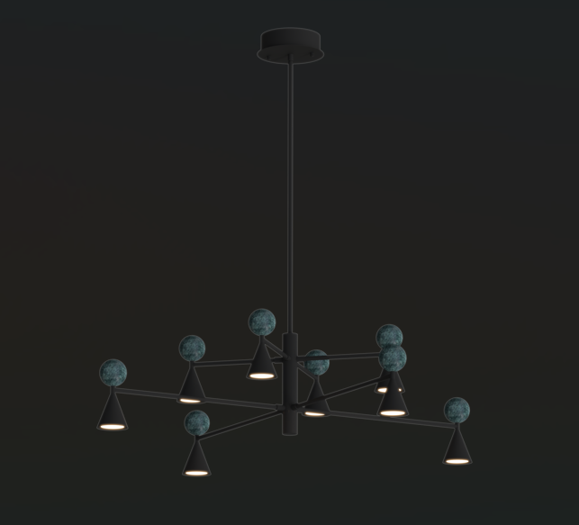 | AVAILABLE
650 € | 330,200 HUF | 5903351027410 | IP20 | LED | WISZĄCA | 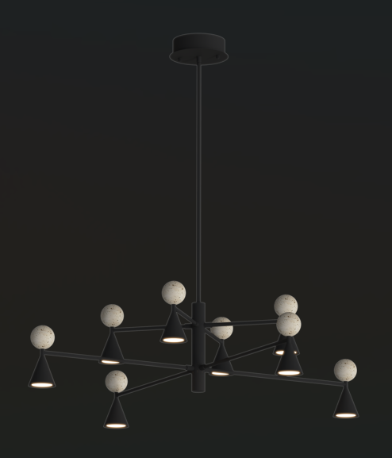 | AVAILABLE
131 € | 66,548 HUF | 5903351027427 | IP20 | LED | STOŁOWA |  | AVAILABLE
131 € | 66,548 HUF | 5903351027434 | IP20 | LED | STOŁOWA |  | AVAILABLE
50 € | 25,400 HUF | 5903351025577 | IP20 | LED | KINKIET |  | AVAILABLE
574 € | 291,592 HUF | 5903351026871 | IP20 | LED | WISZĄCA |  | AVAILABLE
683 € | 346,964 HUF | 5903351026888 | IP20 | LED | WISZĄCA |  | AVAILABLE
1,839 € | 934,212 HUF | 5903351026895 | IP20 | LED | WISZĄCA |  | AVAILABLE
48 € | 24,384 HUF | 5903351025539 | IP20 | LED | KINKIET |  | AVAILABLE
45 € | 22,860 HUF | 5903351025546 | IP20 | LED | KINKIET |  | AVAILABLE
70 € | 35,560 HUF | 5903351027960 | IP20 | LED | WISZĄCA |  | AVAILABLE
554 € | 281,432 HUF | 5903351027250 | IP20 | LED | WISZĄCA | 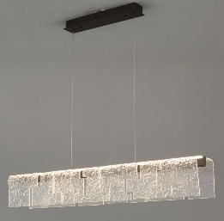 | AVAILABLE
95 € | 48,260 HUF | 5903351027267 | IP21 | LED | KINKIET |  | AVAILABLE
1,043 € | 529,844 HUF | 5903351027274 | IP20 | LED | PODŁOGOWA |  | AVAILABLE
122 € | 61,976 HUF | 5903351027151 | IP20 | LED | SUFITOWA |  | AUGUST 2026
122 € | 61,976 HUF | 5903351027168 | IP20 | LED | SUFITOWA |  | AUGUST 2026
128 € | 65,024 HUF | 5903351027137 | IP20 | LED | WISZĄCA |  | AUGUST 2026
128 € | 65,024 HUF | 5903351027144 | IP20 | LED | WISZĄCA |  | AUGUST 2026
433 € | 219,964 HUF | 5903351027977 | IP20 | LED | PODŁOGOWA |  | AUGUST 2026
458 € | 232,664 HUF | 5903351027984 | IP20 | LED | PODŁOGOWA |  | AUGUST 2026
77 € | 39,116 HUF | 5903351027823 | IP65 | LED | KINKIET |  | AVAILABLE
614 € | 311,912 HUF | 5903351026857 | IP20 | LED | WISZĄCA |  | AVAILABLE
...
€ net price | Javasolt bruttó fogyasztói.ár HUF | EAN | IP | LIGHT SOURCE | CATEGORY | PHOTO | AVAILABILITY
95 € | 48,260 HUF | 5903351027755 | IP65 | LED | KINKIET |  | AVAILABLE
95 € | 48,260 HUF | 5903351027762 | IP65 | LED | KINKIET |  | AVAILABLE
189 € | 96,012 HUF | 5903351027830 | IP65 | LED | STOJĄCA |  | AVAILABLE
189 € | 96,012 HUF | 5903351027847 | IP65 | LED | STOJĄCA |  | AVAILABLE
239 € | 121,412 HUF | 5903351027854 | IP65 | LED | STOJĄCA |  | AVAILABLE
239 € | 121,412 HUF | 5903351027861 | IP65 | LED | STOJĄCA |  | AVAILABLE
103 € | 52,324 HUF | 5903351027489 | IP20 | LED | WISZĄCA |  | AUGUST 2026
76 € | 38,608 HUF | 5903351027496 | IP20 | LED | KINKIET |  | AUGUST 2026
54 € | 27,432 HUF | 5903351028172 | IP20 | LED | NATYNKOWA |  | AUTUMN 2026
54 € | 27,432 HUF | 5903351028189 | IP20 | LED | NATYNKOWA |  | AUTUMN 2026
56 € | 28,448 HUF | 5903351028196 | IP20 | LED | SZYNOWA 3F | 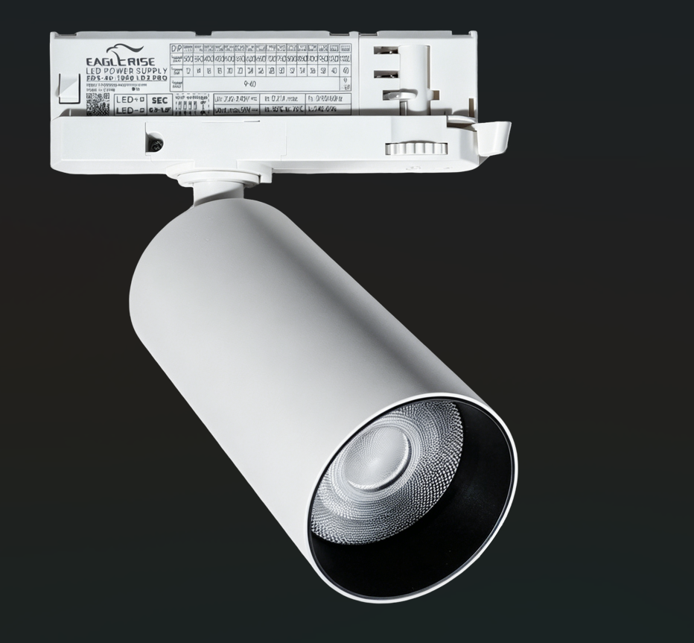 | AUTUMN 2026
56 € | 28,448 HUF | 5903351028202 | IP20 | LED | SZYNOWA 3F | 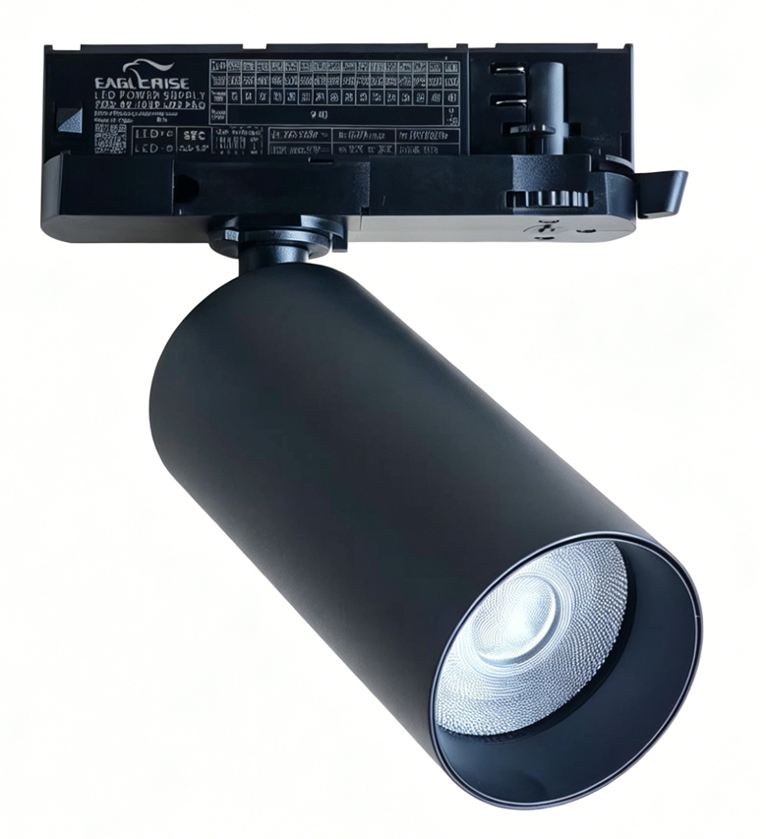 | AUTUMN 2026
17 € | 8,636 HUF | 5903351028165 | IP20 | LED | WPUSTOWA |  | AUTUMN 2026
288 € | 146,304 HUF | 5903351028776 | IP20 | LED | WISZĄCA |  | AUTUMN 2026
66 € | 33,528 HUF | 5903351027687 | IP65 | LED | KINKIET |  | AVAILABLE
89 € | 45,212 HUF | 5903351027694 | IP65 | LED | KINKIET |  | AVAILABLE
93 € | 47,244 HUF | 5903351027816 | IP65 | LED | KINKIET |  | AVAILABLE
58 € | 29,464 HUF | 5903351027908 | IP20 | LED | KINKIET |  | AVAILABLE
63 € | 32,004 HUF | 5903351027915 | IP20 | LED | KINKIET |  | AVAILABLE
70 € | 35,560 HUF | 5903351027953 | IP20 | LED | KINKIET |  | AVAILABLE
177 € | 89,916 HUF | 5903351027304 | IP20 | LED | WISZĄCA |  | AVAILABLE
224 € | 113,792 HUF | 5903351027311 | IP20 | LED | WISZĄCA |  | AVAILABLE
37 € | 18,796 HUF | 5903351028219 | IP44 | LED | WPUSTOWA |  | AUTUMN 2026
37 € | 18,796 HUF | 5903351028226 | IP44 | LED | WPUSTOWA |  | AUTUMN 2026
50 € | 25,400 HUF | 5903351028233 | IP44 | LED | WPUSTOWA | 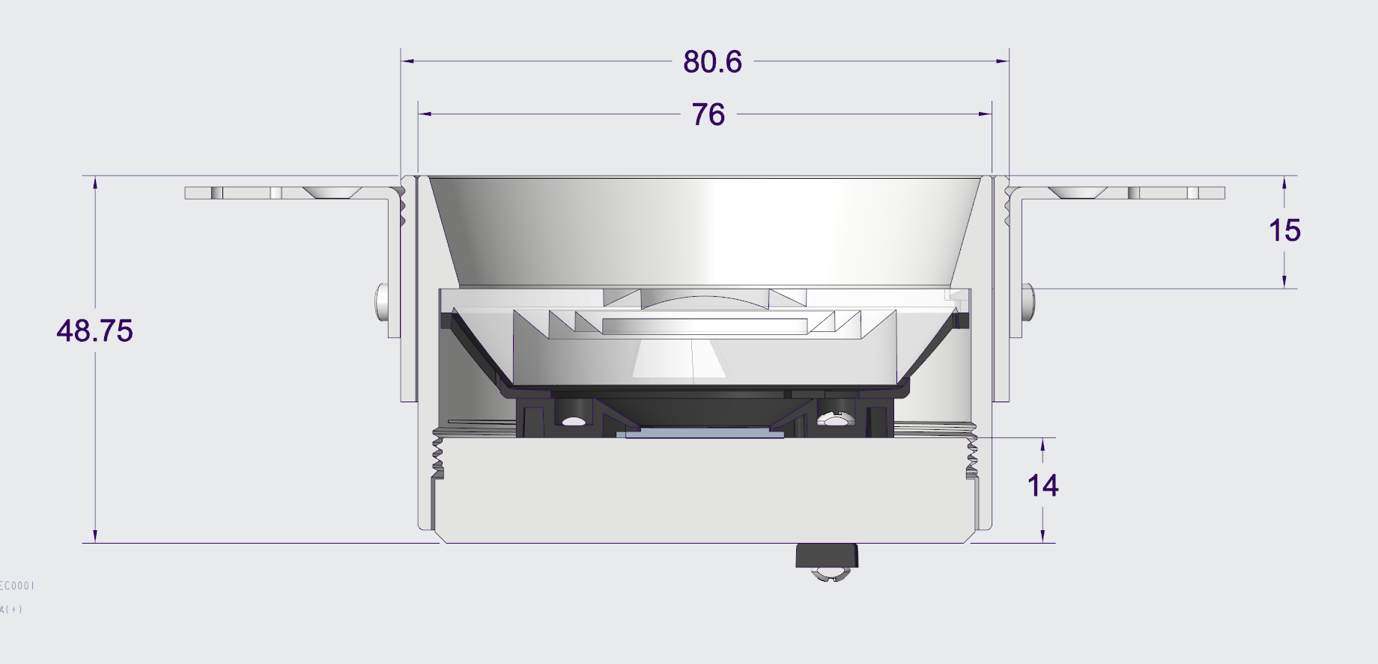 | AUTUMN 2026
50 € | 25,400 HUF | 5903351028240 | IP44 | LED | WPUSTOWA |  | AUTUMN 2026
48 € | 24,384 HUF | 5903351025553 | IP20 | LED | KINKIET | 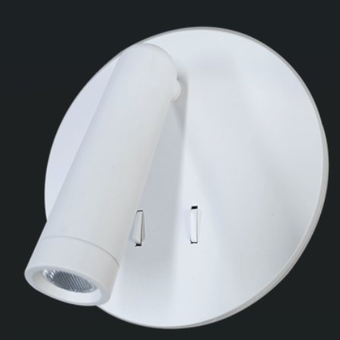 | AVAILABLE
48 € | 24,384 HUF | 5903351025560 | IP20 | LED | KINKIET | 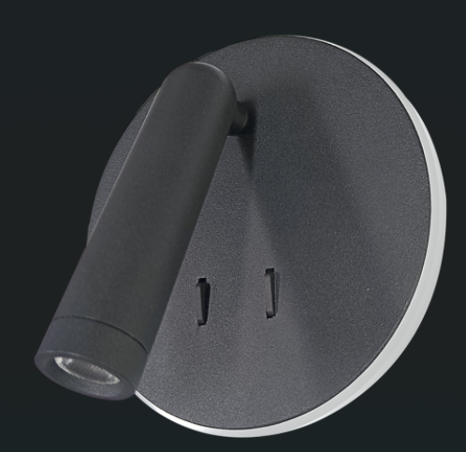 | AVAILABLE
48 € | 24,384 HUF | 5903351025560 | IP20 | LED | KINKIET | 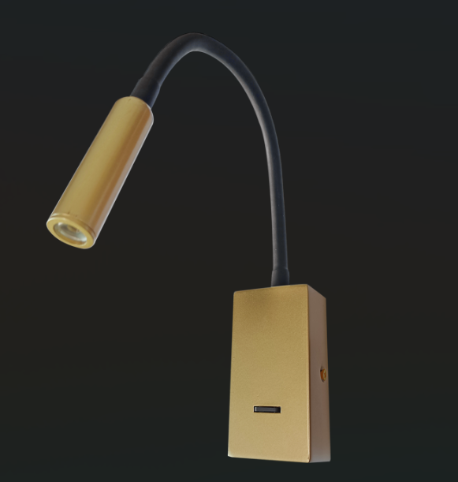 | AVAILABLE
143 € | 72,644 HUF | 5903351027175 | IP20 | LED | WISZĄCA |  | AVAILABLE
143 € | 72,644 HUF | 5903351027182 | IP20 | LED | WISZĄCA |  | AVAILABLE
143 € | 72,644 HUF | 5903351027199 | IP20 | LED | WISZĄCA |  | AVAILABLE
226 € | 114,808 HUF | 5903351027656 | IP20 | LED | WISZĄCA |  | AVAILABLE
42 € | 21,336 HUF | 5903351027045 | IP20 | LED | WISZĄCA |  | AUGUST 2026
42 € | 21,336 HUF | 5903351027052 | IP20 | LED | WISZĄCA |  | AUGUST 2026
42 € | 21,336 HUF | 5903351027069 | IP20 | LED | WISZĄCA |  | AUGUST 2026
42 € | 21,336 HUF | 5903351027076 | IP20 | LED | WISZĄCA |  | AUGUST 2026
366 € | 185,928 HUF | 5903351027083 | IP20 | LED | WISZĄCA |  | AUGUST 2026
41 € | 20,828 HUF | 5903351027090 | IP20 | LED | KINKIET |  | AUGUST 2026
...
€ net price | Javasolt bruttó fogyasztói.ár HUF | EAN | IP | LIGHT SOURCE | CATEGORY | PHOTO | AVAILABILITY
75 € | 38,100 HUF | 5903351027434 | IP20 | LED | STOŁOWA |  | AUGUST 2026
75 € | 38,100 HUF | 5903351027588 | IP20 | LED | STOŁOWA |  | AUGUST 2026
90 € | 45,720 HUF | 5903351027700 | IP65 | LED | KINKIET |  | AVAILABLE
481 € | 244,348 HUF | 5903351027205 | IP20 | LED | WISZĄCA |  | AVAILABLE
40 € | 20,320 HUF | 5903351027922 | IP20 | G9 | KINKIET |  | AVAILABLE
83 € | 42,164 HUF | 5903351027502 | IP20 | E27 | WISZĄCA |  | AUGUST 2026
83 € | 42,164 HUF | 5903351027519 | IP20 | E27 | WISZĄCA |  | AUGUST 2026
83 € | 42,164 HUF | 5903351027526 | IP20 | E27 | WISZĄCA |  | AUGUST 2026
83 € | 42,164 HUF | 5903351027533 | IP20 | E27 | WISZĄCA |  | AUGUST 2026
74 € | 37,592 HUF | 5903351027540 | IP20 | G9 | KINKIET |  | AUGUST 2026
74 € | 37,592 HUF | 5903351027557 | IP20 | G9 | KINKIET | 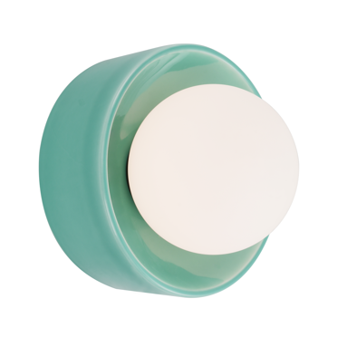 | AUGUST 2026
74 € | 37,592 HUF | 5903351027564 | IP20 | G9 | KINKIET | 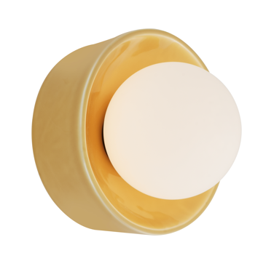 | AUGUST 2026
74 € | 37,592 HUF | 5903351027571 | IP20 | G9 | KINKIET | 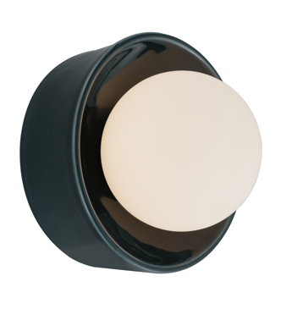 | AUGUST 2026
50 € | 25,400 HUF | 5903351027281 | IP20 | G9 | WISZĄCA |  | AVAILABLE
50 € | 25,400 HUF | 5903351027298 | IP20 | G10 | KINKIET | 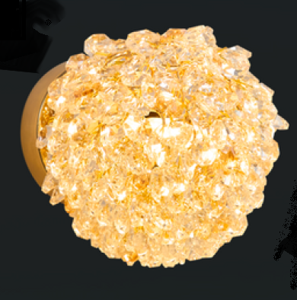 | AVAILABLE
36 € | 18,288 HUF | 5903351028691 | IP20 | LED | NATYNKOWA |  | AUTUMN 2026
36 € | 18,288 HUF | 5903351028738 | IP20 | LED | NATYNKOWA |  | AUTUMN 2026
43 € | 21,844 HUF | 5903351028707 | IP20 | LED | NATYNKOWA | 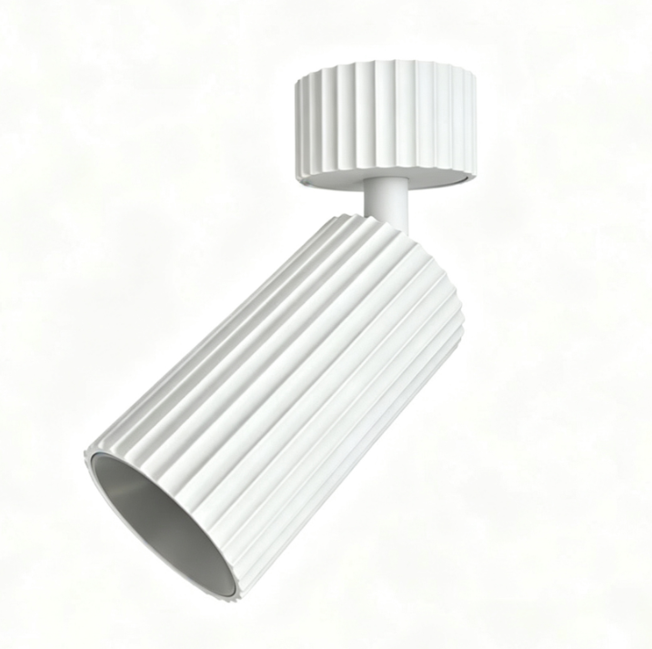 | AUTUMN 2026
43 € | 21,844 HUF | 5903351028745 | IP20 | LED | NATYNKOWA |  | AUTUMN 2026
63 € | 32,004 HUF | 5903351028721 | IP20 | LED | WISZĄCA |  | AUTUMN 2026
63 € | 32,004 HUF | 5903351028769 | IP20 | LED | WISZĄCA |  | AUTUMN 2026
39 € | 19,812 HUF | 5903351028714 | IP20 | LED | SZYNOWA 48V |  | AUTUMN 2026
39 € | 19,812 HUF | 5903351028752 | IP20 | LED | SZYNOWA 48V |  | AUTUMN 2026
33 € | 16,764 HUF | 5903351025430 | IP44 | LED | STOŁOWA |  | AVAILABLE
33 € | 16,764 HUF | 5903351025447 | IP44 | LED | STOŁOWA |  | AVAILABLE
114 € | 57,912 HUF | 5903351027717 | IP65 | LED | KINKIET |  | AVAILABLE
335 € | 170,180 HUF | 5903351027601 | IP20 | LED | WISZĄCA |  | AUGUST 2026
480 € | 243,840 HUF | 5903351027618 | IP20 | LED | WISZĄCA |  | AUGUST 2026
258 € | 131,064 HUF | 5903351027632 | IP20 | LED | WISZĄCA | 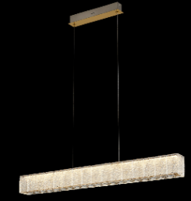 | AUGUST 2026
283 € | 143,764 HUF | 5903351027625 | IP20 | LED | SUFITOWA |  | AUGUST 2026
87 € | 44,196 HUF | 5903351027649 | IP20 | LED | KINKIET |  | AUGUST 2026
77 € | 39,116 HUF | 5903351027892 | IP20 | LED | KINKIET |  | AVAILABLE
307 € | 155,956 HUF | 5903351027991 | IP20 | LED | WISZĄCA |  | AVAILABLE
70 € | 35,560 HUF | 5903351027724 | IP65 | LED | KINKIET |  | AVAILABLE
70 € | 35,560 HUF | 5903351027731 | IP65 | LED | KINKIET |  | AVAILABLE
70 € | 35,560 HUF | 5903351027748 | IP65 | LED | KINKIET |  | AVAILABLE
55 € | 27,940 HUF | 5903351028783 | IP65 | LED | NATYNKOWA |  | AUTUMN 2026
87 € | 44,196 HUF | 5903351028790 | IP65 | LED | STOJĄCA |  | AUTUMN 2026
87 € | 44,196 HUF | 5903351028806 | IP65 | LED | STOJĄCA |  | AUTUMN 2026
103 € | 52,324 HUF | 5903351028813 | IP65 | LED | STOJĄCA |  | AUTUMN 2026
103 € | 52,324 HUF | 5903351028820 | IP65 | LED | STOJĄCA |  | AUTUMN 2026
74 € | 37,592 HUF | 5903351028677 | IP20 | LED | NATYNKOWA |  | AUTUMN 2026
134 € | 68,072 HUF | 5903351028684 | IP20 | LED | NATYNKOWA |  | AUTUMN 2026
121 € | 61,468 HUF | 5903351028134 | IP44 | LED | KINKIET |  | AVAILABLE
126 € | 64,008 HUF | 5903351028158 | IP44 | LED | KINKIET | 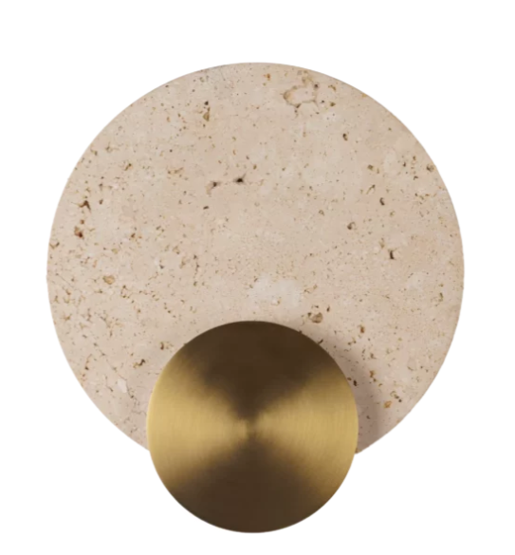 | AVAILABLE
146 € | 74,168 HUF | 5903351028141 | IP44 | LED | KINKIET |  | AVAILABLE
232 € | 117,856 HUF | 5903351027441 | IP20 | LED | WISZĄCA |  | AVAILABLE
255 € | 129,540 HUF | 5903351027458 | IP20 | LED | WISZĄCA |  | AVAILABLE
286 € | 145,288 HUF | 5903351027465 | IP20 | LED | WISZĄCA | 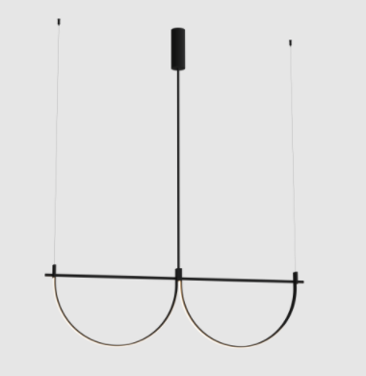 | AVAILABLE
309 € | 156,972 HUF | 5903351027472 | IP20 | LED | WISZĄCA |  | AVAILABLE
103 € | 52,324 HUF | 5903351025584 | IP44 | LED | KINKIET |  | AVAILABLE
103 € | 52,324 HUF | 5903351025591 | IP44 | LED | KINKIET |  | AVAILABLE
132 € | 67,056 HUF | 5903351025607 | IP44 | LED | KINKIET |  | AVAILABLE
132 € | 67,056 HUF | 5903351025614 | IP44 | LED | KINKIET |  | AVAILABLE
126 € | 64,008 HUF | 5903351025621 | IP44 | LED | WISZĄCA |  | AVAILABLE
126 € | 64,008 HUF | 5903351025638 | IP44 | LED | WISZĄCA |  | AVAILABLE
145 € | 73,660 HUF | 5903351025645 | IP44 | LED | WISZĄCA |  | AVAILABLE
145 € | 73,660 HUF | 5903351025652 | IP44 | LED | WISZĄCA |  | AVAILABLE
126 € | 64,008 HUF | 5903351025669 | IP44 | LED | WISZĄCA |  | AVAILABLE
126 € | 64,008 HUF | 5903351025676 | IP44 | LED | WISZĄCA |  | AVAILABLE
145 € | 73,660 HUF | 5903351025683 | IP44 | LED | WISZĄCA |  | AVAILABLE
145 € | 73,660 HUF | 5903351025690 | IP44 | LED | WISZĄCA | 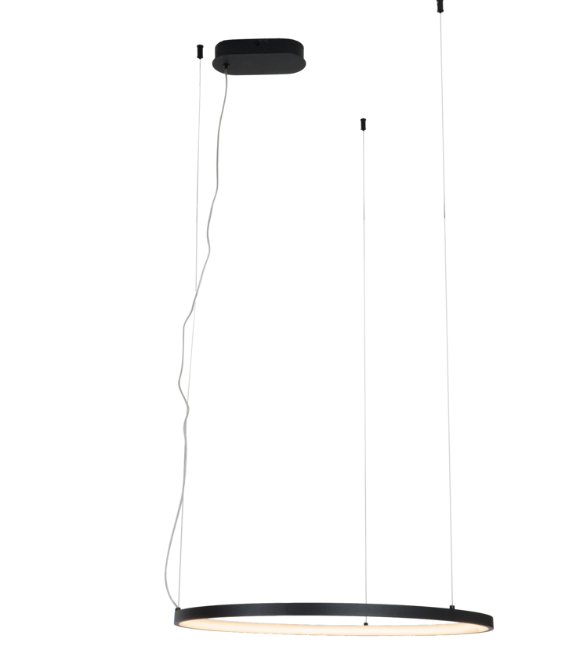 | AVAILABLE
50 € | 25,400 HUF | 5903351027779 | IP65 | LED | KINKIET | 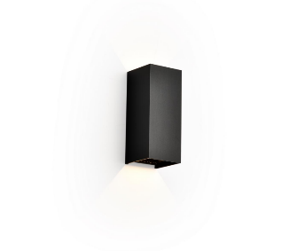 | AVAILABLE
50 € | 25,400 HUF | 5903351027786 | IP65 | LED | KINKIET |  | AVAILABLE

